Catalogo Lista
 LISTA JULIO Nº 5


 |  | DISCOS DIAMANTADOS

 | 1930 | DISCO DIAMANTADO ALIAFOR TRF 4,5¨ ( TURBO FINO ) | $ 19,446 | $ 40,001
 |  |  |  | $ -
 |  |  |  | $ -
 |  |  |  | $ -
 |  |  |  | $ -
 |  |  |  | $ -
 |  |  |  | $ -
 |  | PRECIOS DE LAS PILAS UNITARIOS |  | $ -
 |  |  |  | $ -
 | 202 | PILA "AA" BL X4 POWERSWICH-MACROLED | $ 502 | $ 1,033
 | 204 | PILA "AAA" BL X 4 POWERSWITCH-MACROLED | $ 392 | $ 806
 |  |  |  | $ -
 |  |  |  | $ -
 | 201 | PILA ENERGIZER E91 "AA" BLISTER X20 | $ 990 | $ 2,036
 | 203 | PILA ENERGIZER E92 "AAA" BLISTER X20 | $ 990 | $ 2,036
 |  |  |  | $ -
 | 208 | PILA ENERGIZER "C" Mediana BLISTER X2 | $ 4,136 | $ 8,508
 |  |  |  | $ -
 | 209 | PILA ENERGIZER "D" Grande BLISTER X2 | $ 5,475 | $ 11,262
 |  |  |  | $ -
 | 205 | BATERIA ENERGIZER 9V. 522 | $ 7,019 | $ 14,438
 |  |  |  | $ -
 | 27820 | BATERIA 9V. POWERSWITCH-MACROLED | $ 1,962 | $ 4,035
 |  |  |  | $ -
 | PILAS PARA AUDÍFONOS |  |  | $ -
 |  |  |  | $ -
 | 10204 | PILA PARA AUDIFONO AZ675 BLISTER X4 | $ 2,091 | $ 4,300
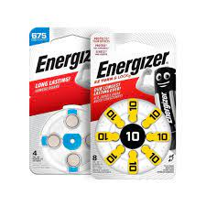
 |  |  |  | $ -
 | 10203 | PILA PARA AUDIFONO AZ13 BLISTER X4 | $ 2,026 | $ 4,168
 |  |  |  | $ -
 | 210 | PILA PARA AUDIFONO AZ312 BLISTER X4 | $ 1,776 | $ 3,654
 |  |  |  | $ -
 | 10202 | PILA PARA AUDIFONO AZ10 BLISTER X4 | $ 1,559 | $ 3,206
 |  |  |  | $ -
 | BATERIAS MINIATURA Y BOTON PARA ELECTRÓNICA |  |  | $ -
 |  |  |  | $ -
 | 206 | PILA ENERGIZER "A23" BLISTER X5 | $ 1,867 | $ 3,841
 |  |  |  | $ -
 | 207 | PILA ENERGIZER "A27" BLISTER X1 | $ 2,803 | $ 5,765
 |  |  |  | $ -
 | 10205 | PILA ECR 2016 BW BLISTER X5 | $ 1,216 | $ 2,502
 |  |  |  | $ -
 | 10206 | PILA ECR 2025 SG BW BLISTER X5 | $ 1,216 | $ 2,502
 |  |  |  | $ -
 | 27802 | PILA CR-2025 BL X 5 POWERSWITCH-MACROLED | $ 306 | $ 630
 |  |  |  | $ -
 |  |  |  | $ -
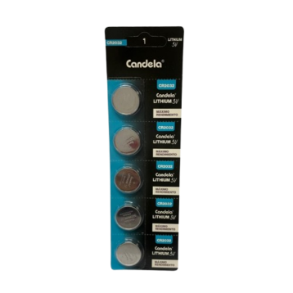
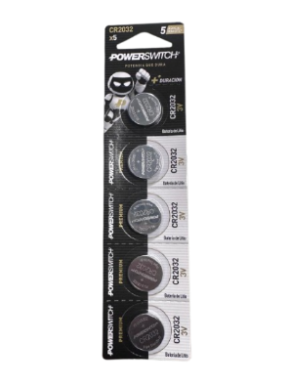
 |  |  |  | $ -
 |  |  |  | $ -
 | 10207 | PILA ECR 2032 BW BLISTER X5 ENERGIZER | $ 1,216 | $ 2,502
 |  |  |  | $ -
 | 200 | PILA CR-2032 CANDELA | $ 300 | $ 616
 |  |  |  | $ -
 | 27803 | PILA CR-2032 BL X 5 POWERSWITCH-MACROLED | $ 306 | $ 630
 |  |  |  | $ -

 |  |  |  | $ -
 |  |  |  | $ -
 |  |  |  | $ -
 |  |  |  | $ -
 |  |  |  | $ -
 | 10365 | PILA EVEREADY "C" Mediana BLISTER X2 | $ 1,523 | $ 3,134
 |  |  |  | $ -
 | 10366 | PILA "D" LR20 BL X 2 POWERSWITCH-MACROLED | $ 2,412 | $ 4,962
 |  |  |  | $ -
 |  |  |  | $ -

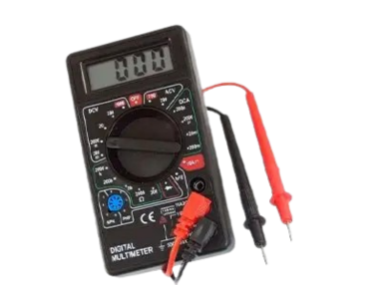
 |  | HERRAMIENTAS

 | 18837 | MULTITESTER DIGITAL SI-T830 SIWAY | $ 5,213
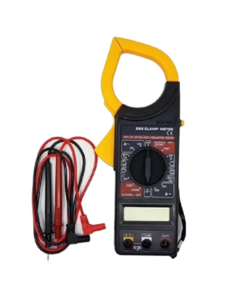

 | 18838 | PINZA AMPEROMETRICA SI-P266 SIWAY | $ 11,204

 |  | SOLDADORES

 | 1953 | SOLDADOR DE ESTAÑO 30W PTA. LAPIZ | $ 8,198

 | 1954 | SOLDADOR DE ESTAÑO 40W. PTA LAPIZ | $ 8,488

 |  | AGUA

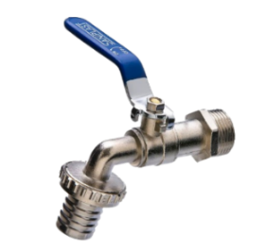

 | 27707 | CANILLA 1/2 PVC GRIS (1765) | $ 1,095 | $ 2,252
 |  |  |  | $ -
 |  |  |  | $ -
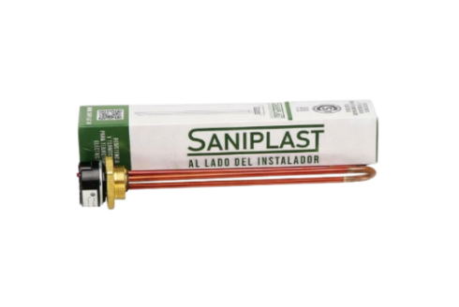
 | 27759 | CANILLA ESFÉRICA METÁLICA 1/2" (2728) | $ 3,229 | $ 6,643
 |  |  |  | $ -
 |  |  |  | $ -
 | 27769 | RESISTENCIA Y TERMOSTATO 1500W (4065) | $ 18,446 | $ 37,943

 |  | TERMOS KOVEA

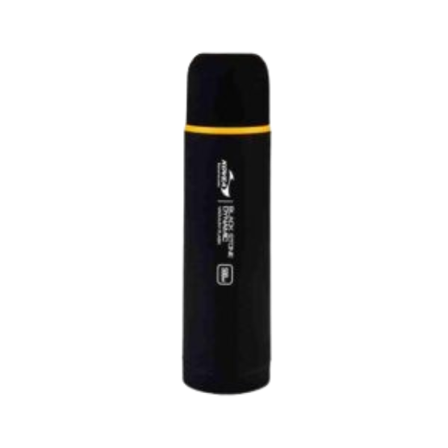
 | 294 | TERMO BLACK STONE CON PICO VERTEDOR 1 LT KOVEA | SIN STOCK
 | 293 | TERMO BLACK STONE CON PICO VERTEDOR 0,75 LT KOVEA | $ 32,038 | $ 65,902
 | 292 | TERMO BLACK STONE CON PICO VERTEDOR 0,50 LT KOVEA | $ 30,290 | $ 62,308
 |  |  |  | $ -
 |  |  |  | $ -
 |  |  |  | $ -
 | 2051 | TAPÓN TERMO CEBADOR 0,50-0,75 Y 1 LT. KOVEA | $ 8,638 | $ 17,769

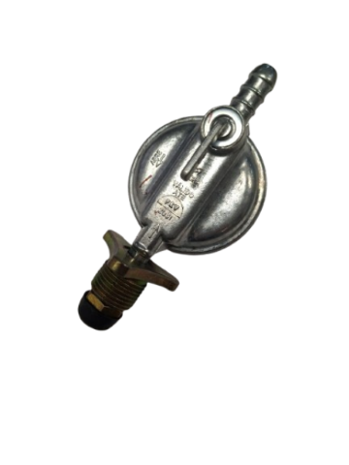
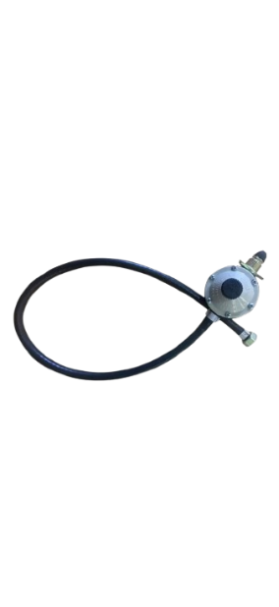
 |  | GAS

 | 2044 | REGULADOR de GAS CABEZA P/10 KG Azul | $ 6,134 | $ 12,618
 |  |  |  | $ -
 |  |  |  | $ -
 | 2045 | REGULADOR GAS X 1 M. | $ 8,012 | $ 16,481
 |  |  |  | $ -
 |  |  |  | $ -
 | 2048 | REGULADOR GAS X 1.5 M | $ 9,139 | $ 18,799
 |  |  |  | $ -
 |  |  |  | $ -
 | 1993 | SOPLETE MULTIPROPOSITO CARTUCHO GAS C/ENC .ELEC.BROGAS | SIN STOCK | #VALUE!
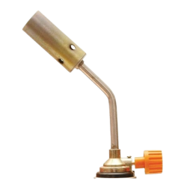
 |  |  |  | $ -
 |  |  |  | $ -
 | 1995 | SOPLETE SISTEMA CLIP BROGAS | SIN STOCK | #VALUE!
 |  |  |  | $ -
 |  |  |  | $ -
 | 2031 | CARTUCHO GAS BUTANO / PROPANO X 227 g. | $ 2,196 | $ 4,516
 |  |  |  | $ -
 |  |  |  | $ -
 |  |  |  | $ -
 |  |  |  | $ -
 |  |  |  | $ -
 |  |  |  | $ -
 |  |  |  | $ -
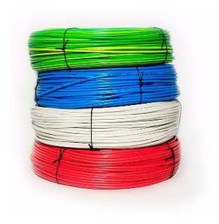
 |  |  |  | $ -
 | CONDUCTORES DE COBRE (NO ALUMINIO COBREADO) |  |  | $ -
 |  |  |  | $ -
 | CABLES UNIPOLARES FLEXIBLES |  |  | $ -
 | 612 | CABLE UNIPOLAR 1 x 1 | $ 277.04 | $ 570
 | 617 | CABLE UNIPOLAR 1 x 1,50 | $ 280.78 | $ 578
 | 624 | CABLE UNIPOLAR 1 x 2,50 | $ 475.99 | $ 979
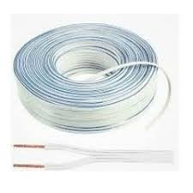
 | 630 | CABLE UNIPOLAR 1 x 4 | $ 829.95 | $ 1,707
 | 636 | CABLE UNIPOLAR 1 x 6 | $ 1,271.33 | $ 2,615
 |  |  |  | $ -
 |  |  |  | $ -
 | CABLES BIPOLARES PARALELOS FLEXIBLES |  |  | $ -
 | 852 | CABLE BIPOLAR 2 x 1 | $ 440.14 | $ 905
 | 870 | CABLE BIPOLAR 2 x 1,50 | $ 561.56 | $ 1,155
 | 855 | CABLE BIPOLAR 2 x 2,50 | $ 951.98 | $ 1,958
 |  |  |  | $ -
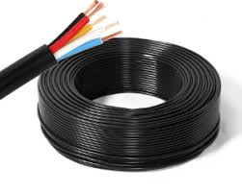
 |  |  |  | $ -
 | CABLES - TIPO TALLER - VAINA REDONDA |  |  | $ -
 | 527 | CABLE TIPO TALLER 2 X 1 | $ 765.50 | $ 1,575
 | 529 | CABLE TIPO TALLER 2 x 1,50 | $ 876.94 | $ 1,804
 | 552 | CABLE TIPO TALLER 2 x 2,50 | $ 1,313.45 | $ 2,702
 | 532 | CABLE TIPO TALLER 2 x 4 | $ 2,112.38 | $ 4,345
 | 531 | CABLE TIPO TALLER 2 x 6 | $ 3,031.57 | $ 6,236
 |  |  |  | $ -
 | 537 | CABLE TIPO TALLER 3 X 1 | $ 1,032.67 | $ 2,124
 | 533 | CABLE TIPO TALLER 3 x 1,50 | $ 1,231.97 | $ 2,534
 | 534 | CABLE TIPO TALLER 3 x 2,50 | $ 1,813.43 | $ 3,730
 | 535 | CABLE TIPO TALLER 3 x 4 | $ 2,998.67 | $ 6,168
 | 536 | CABLE TIPO TALLER 3 x 6 | $ 4,454.32 | $ 9,163
 |  |  |  | $ -
 |  |  |  | $ -
 | CONDUCTORES DE COBRE - MH |  |  | $ -
 |  |  |  | $ -
 | CABLES UNIPOLARES FLEXIBLES CERTIFICADOS |  |  | $ -
 | 649 | CABLE UNIPOLAR 1 X 1 BLANCO MH | $ 375.10 | $ 772
 | 651 | CABLE UNIPOLAR 1 X 1 CELESTE MH | $ 375.10 | $ 772
 | 659 | CABLE UNIPOLAR 1 X 1 VERDE Y A MH | $ 375.10 | $ 772
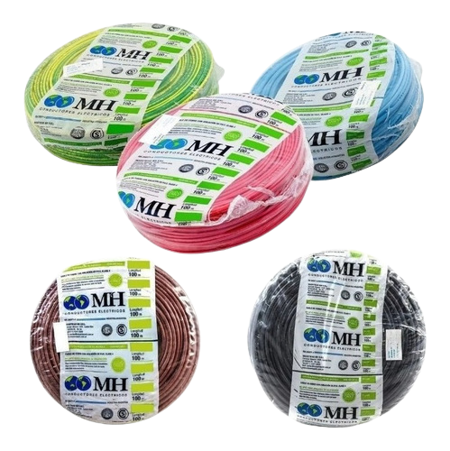
 | 653 | CABLE UNIPOLAR 1 X 1 MARRON MH | $ 375.10 | $ 772
 | 655 | CABLE UNIPOLAR 1 X 1 NEGRO MH | $ 375.10 | $ 772
 | 657 | CABLE UNIPOLAR 1 X 1 ROJO MH | $ 375.10 | $ 772
 | 663 | CABLE UNIPOLAR 1 X 1,5 CELESTE MH | $ 511.50 | $ 1,052
 | 665 | CABLE UNIPOLAR 1 X 1,5 MARRON MH | $ 511.50 | $ 1,052
 | 667 | CABLE UNIPOLAR 1 X 1,5 NEGRO MH | $ 511.50 | $ 1,052
 | 681 | CABLE UNIPOLAR 1 X 1,5 ROJO MH | $ 511.50 | $ 1,052
 | 669 | CABLE UNIPOLAR 1 X 1,5 VERDE Y A MH | $ 511.50 | $ 1,052
 | 661 | CABLE UNIPOLAR 1 X 1,5 BLANCO MH | $ 511.50 | $ 1,052
 | 682 | CABLE UNIPOLAR 1 X 10 BLANCO MH | $ 3,137.18 | $ 6,453
 | 683 | CABLE UNIPOLAR 1 X 10 CELESTE MH | $ 3,137.18 | $ 6,453
 | 684 | CABLE UNIPOLAR 1 X 10 MARRON MH | $ 3,137.18 | $ 6,453
 | 685 | CABLE UNIPOLAR 1 X 10 NEGRO MH | $ 3,137.18 | $ 6,453
 | 687 | CABLE UNIPOLAR 1 X 10 VERDE Y A MH | $ 3,137.18 | $ 6,453
 | 688 | CABLE UNIPOLAR 1 X 10 7 HILOS MH | $ 3,582.30 | $ 7,369
 | 686 | CABLE UNIPOLAR 1 X 10 ROJO MH | $ 3,137.18 | $ 6,453
 | 689 | CABLE UNIPOLAR 1 X 16 CELESTE MH | $ 4,812.94 | $ 9,900
 | 691 | CABLE UNIPOLAR 1 X 16 ROJO MH | $ 4,812.94 | $ 9,900
 | 692 | CABLE UNIPOLAR 1 X 16 VERDE Y A MH | $ 4,812.94 | $ 9,900
 | 690 | CABLE UNIPOLAR 1 X 16 MARRON MH | $ 4,812.94 | $ 9,900
 | 782 | CABLE UNIPOLAR 1 X 16 NEGRO MH | $ 4,812.94 | $ 9,900
 | 693 | CABLE UNIPOLAR 1 X 2,5 BLANCO MH | $ 842.14 | $ 1,732
 | 697 | CABLE UNIPOLAR 1 X 2,5 MARRON MH | $ 842.14 | $ 1,732
 | 703 | CABLE UNIPOLAR 1 X 2,5 VERDE Y A MH | $ 842.14 | $ 1,732
 | 695 | CABLE UNIPOLAR 1 X 2,5 CELESTE MH | $ 842.14 | $ 1,732
 | 699 | CABLE UNIPOLAR 1 X 2,5 NEGRO MH | $ 842.14 | $ 1,732
 | 715 | CABLE UNIPOLAR 1 X 2,5 ROJO MH | $ 842.14 | $ 1,732
 | 717 | CABLE UNIPOLAR 1 X 25 VERDE Y A MH | $ 7,572.58 | $ 15,577
 | 733 | CABLE UNIPOLAR 1 X 4 NEGRO MH | $ 1,359.73 | $ 2,797
 | 738 | CABLE UNIPOLAR 1 X 4 VERDE Y A MH | $ 1,359.73 | $ 2,797
 | 734 | CABLE UNIPOLAR 1 X 4 BLANCO MH | $ 1,359.73 | $ 2,797
 | 735 | CABLE UNIPOLAR 1 X 4 CELESTE MH | $ 1,359.73 | $ 2,797
 |  |  |  | $ -
 |  |  |  | $ -
 | CABLES UNIPOLARES FLEXIBLES CERTIFICADOS |  |  | $ -
 | 736 | CABLE UNIPOLAR 1 X 4 MARRON MH | $ 1,359.73 | $ 2,797
 | 737 | CABLE UNIPOLAR 1 X 4 ROJO MH | $ 1,359.73 | $ 2,797
 | 741 | CABLE UNIPOLAR 1 X 50 NEGRO MH | $ 15,374.12 | $ 31,625
 | 750 | CABLE UNIPOLAR 1 X 6 CELESTE MH | $ 2,002.14 | $ 4,118
 | 751 | CABLE UNIPOLAR 1 X 6 MARRON MH | $ 2,002.14 | $ 4,118
 | 753 | CABLE UNIPOLAR 1 X 6 ROJO MH | $ 2,002.14 | $ 4,118
 | 749 | CABLE UNIPOLAR 1 X 6 BLANCO MH | $ 2,002.14 | $ 4,118
 | 752 | CABLE UNIPOLAR 1 X 6 NEGRO MH | $ 2,002.14 | $ 4,118
 | 754 | CABLE UNIPOLAR 1 X 6 VERDE Y A MH | $ 2,002.14 | $ 4,118
 | 718 | CABLE UNIPOLAR 1 X 25 BLANCO MH | $ 7,572.58 | $ 15,577
 | 719 | CABLE UNIPOLAR 1 X 25 CELESTE MH | $ 7,572.58 | $ 15,577
 | 720 | CABLE UNIPOLAR 1 X 25 MARRON MH | $ 7,572.58 | $ 15,577
 | 721 | CABLE UNIPOLAR 1 X 25 NEGRO MH | $ 7,572.58 | $ 15,577
 | 722 | CABLE UNIPOLAR 1 X 25 ROJO MH | $ 7,572.58 | $ 15,577
 | 724 | CABLE UNIPOLAR 1 X 35 NEGRO MH | $ 10,396.16 | $ 21,385
 | 725 | CABLE UNIPOLAR 1 X 35 ROJO MH | $ 10,396.16 | $ 21,385
 | 726 | CABLE UNIPOLAR 1 X 35 VERDE Y A MH | $ 10,396.16 | $ 21,385
 | 742 | CABLE UNIPOLAR 1 X 50 ROJO MH | $ 15,374.12 | $ 31,625
 |  |  |  | $ -
 | CABLES BIPOLARES PARALELOS FLEXIBLES |  |  | $ -
 | 861 | CABLE BIPOLAR 2 x 0,50 MH | $ 437.21 | $ 899
 | 862 | CABLE BIPOLAR 2 x 0,75 MH | $ 629.02 | $ 1,294
 | 863 | CABLE BIPOLAR 2 x 1 MH | $ 792.82 | $ 1,631
 | 860 | CABLE BIPOLAR NEGRO 2 X 1 MH | $ 792.82 | $ 1,631
 | 864 | CABLE BIPOLAR 2 x 1,50 MH | $ 1,111.90 | $ 2,287
 | 865 | CABLE BIPOLAR 2 x 2,50 MH | $ 1,831.03 | $ 3,766
 |  |  |  | $ -
 | CABLES - TIPO TALLER - VAINA REDONDA |  |  | $ -
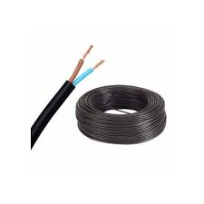
 | 540 | CABLE TIPO TALLER 2 X 0,50 MH | $ 602.23 | $ 1,239
 | 541 | CABLE TIPO TALLER 2 X 0,75 MH | $ 769.07 | $ 1,582
 | 542 | CABLE TIPO TALLER 2 X 1 MH | $ 890.86 | $ 1,832
 | 545 | CABLE TIPO TALLER 2 X 1,5 MH | $ 1,302.49 | $ 2,679
 | 549 | CABLE TIPO TALLER 2 X 2,5 MH | $ 2,077.04 | $ 4,272
 | 555 | CABLE TIPO TALLER 2 X 4 MH | $ 3,101.86 | $ 6,381
 | 558 | CABLE TIPO TALLER 2 X 6 MH | $ 4,650.96 | $ 9,567
 | 566 | CABLE TIPO TALLER 3 X 1 MH | $ 1,230.03 | $ 2,530
 | 568 | CABLE TIPO TALLER 3 X 1,5 MH | $ 1,834.69 | $ 3,774
 | 572 | CABLE TIPO TALLER 3 X 2,5 MH | $ 2,962.42 | $ 6,094
 | 576 | CABLE TIPO TALLER 3 X 4 MH | $ 4,467.07 | $ 9,189
 | 579 | CABLE TIPO TALLER 3 X 6 MH | $ 6,731.66 | $ 13,847
 | 584 | CABLE TIPO TALLER 4 X 1 MH | $ 1,594.16 | $ 3,279
 | 587 | CABLE TIPO TALLER 4 X 1,5 MH | $ 2,399.77 | $ 4,936
 | 590 | CABLE TIPO TALLER 4 X 2,5 MH | $ 3,858.75 | $ 7,937
 | 592 | CABLE TIPO TALLER 4 X 4 MH | $ 5,946.14 | $ 12,231
 | 594 | CABLE TIPO TALLER 4 X 6 MH | $ 8,746.59 | $ 17,992
 | 596 | CABLE TIPO TALLER 5 X 1 MH | $ 2,059.99 | $ 4,237
 | 598 | CABLE TIPO TALLER 5 X 1,5 MH | $ 3,116.47 | $ 6,411
 | 601 | CABLE TIPO TALLER 5 X 2,5 MH | $ 4,959.08 | $ 10,201
 | 604 | CABLE TIPO TALLER 5 X 4 MH | $ 7,617.64 | $ 15,669
 | 606 | CABLE TIPO TALLER 5 X 6 MH | $ 11,223.69 | $ 23,087
 |  |  |  | $ -
 |  |  |  | $ -
 | CONDUCTORES DE COBRE - MH |  |  | $ -
 |  |  |  | $ -
 |  |  |  | $ -
 | CABLES SUBTERRANEOS |  |  | $ -
 | 441 | CABLE SUBTERRANEO 1 X 10 MH | $ 3,534.20 | $ 7,270
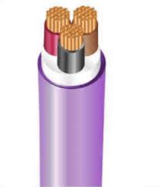
 | 442 | CABLE SUBTERRANEO 1 X 16 MH | $ 5,387.76 | $ 11,083
 | 446 | CABLE SUBTERRANEO 2 X 1,50 MH | $ 1,576.50 | $ 3,243
 | 448 | CABLE SUBTERRANEO 2 X 10 MH | $ 7,765.61 | $ 15,974
 | 451 | CABLE SUBTERRANEO 2 X 2,50 MH | $ 2,310.26 | $ 4,752
 | 453 | CABLE SUBTERRANEO 2 X 4 MH | $ 3,396.58 | $ 6,987
 | 457 | CABLE SUBTERRANEO 2 X 6 MH | $ 4,924.98 | $ 10,131
 | 461 | CABLE SUBTERRANEO 3 X 1,5 MH | $ 2,204.31 | $ 4,534
 | 465 | CABLE SUBTERRANEO 3 X 10 MH | $ 11,077.55 | $ 22,787
 | 467 | CABLE SUBTERRANEO 3 X 16 MH | $ 17,277.01 | $ 35,539
 | 469 | CABLE SUBTERRANEO 3 X 2,5 MH | $ 3,199.29 | $ 6,581
 | 4582 | CABLE SUBTERRANEO 3 X 25 MH | $ 26,928.45 | $ 55,392
 | 638 | CABLE SUBTERRANEO 3 X 35 MH | $ 35,608.06 | $ 73,246
 | 478 | CABLE SUBTERRANEO 3 X 4 MH | $ 4,829.99 | $ 9,935
 | 481 | CABLE SUBTERRANEO 3 X 50 MH | $ 50,024.95 | $ 102,901
 | 483 | CABLE SUBTERRANEO 3 X 6 MH | $ 6,865.62 | $ 14,123
 | 486 | CABLE SUBTERRANEO 4 X 1,5 MH | $ 2,705.45 | $ 5,565
 | 488 | CABLE SUBTERRANEO 4 X 10 MH | $ 14,309.11 | $ 29,434
 | 490 | CABLE SUBTERRANEO 4 X 16 MH | $ 22,460.17 | $ 46,201
 | 492 | CABLE SUBTERRANEO 4 X 2,5 MH | $ 4,140.08 | $ 8,516
 | 496 | CABLE SUBTERRANEO 4 X 4 MH | $ 6,230.51 | $ 12,816
 | 500 | CABLE SUBTERRANEO 4 X 6 MH | $ 8,940.22 | $ 18,390
 | 504 | CABLE SUBTERRANEO 5 X 1,5 MH | $ 3,538.46 | $ 7,279
 | 506 | CABLE SUBTERRANEO 5 X 2,5 MH | $ 5,328.09 | $ 10,960
 | 508 | CABLE SUBTERRANEO 5 X 4 MH | $ 7,953.77 | $ 16,361
 | 511 | CABLE SUBTERRANEO 5 X 6 MH | $ 11,178.63 | $ 22,994
 | 505 | CABLE SUBTERRANEO 5 X 10 MH | $ 18,103.92 | $ 37,240
 |  |  |  | $ -

 |  |  |  | $ -
 |  |  |  | $ -
 |  |  |  | $ -
 |  |  |  | $ -
 |  |  |  | $ -
 | GRAMPAS SUJETA CABLES |  |  | $ -
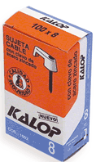
 | 399 | GRAMPA Nº10 | $ 3,245.45 | $ 6,676
 | 404 | GRAMPA Nº12 | $ 2,449.23 | $ 5,038
 | 401 | GRAMPA Nº 15 | $ 2,527.77 | $ 5,200
 | 408 | GRAMPA Nº 16 | $ 2,650.06 | $ 5,451
 | 402 | GRAMPA Nº 6 COAXIL | $ 3,115.46 | $ 6,409
 | 1047 | GRAMPA Nº8 COAXIL | $ 3,287.44 | $ 6,762
 |  |  |  | $ -
 |  |  |  | $ -
 |  |  |  | $ -
 | CABLES VARIOS |  |  | $ -
 |  |  |  | $ -
 | CABLES PREENSAMBLADOS |  |  | $ -
 | 518 | CABLE PREENSAMBLADO DE COBRE P/ACOMETIDA 2 X 4 | $ 3,198.07 | $ 6,578
 | 519 | CABLE PREENSAMBLADO DE COBRE P/ACOMETIDA 2 X 6 | SIN STOCK | #VALUE!
 | 524 | CABLE PREENSAMBLADO DE COBRE P/ACOMETIDA 4 X 4 | SIN STOCK | #VALUE!
 | 523 | CABLE PREENSAMBLADO DE COBRE P/ACOMETIDA 4 X 6 | $ 6,376.65 | $ 13,117
 |  |  |  | $ -
 |  |  |  | $ -
 |  |  |  | $ -
 | CABLES BIPOLARES CRISTALES |  |  | $ -
 | 911 | CABLE BIPOLAR CRISTAL 2 x 0,75 | $ 442.95 | $ 911
 | 912 | CABLE BIPOLAR CRISTAL 2 X 1 | $ 463.01 | $ 952
 |  |  |  | $ -
 |  |  |  | $ -
 | CABLES BICOLOR |  |  | $ -
 | 18777 | CABLE BICOLOR 2 x 0,50 | $ 328.75 | $ 676
 | 18778 | CABLE BICOLOR 2 x 0,75 | $ 447.10 | $ 920
 | 26956 | CABLE BICOLOR 2 x 1 | $ 555.72 | $ 1,143
 |  |  |  | $ -
 |  |  |  | $ -
 | CABLES TELEFONICO |  |  | $ -
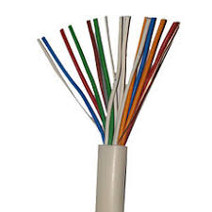
 | 884 | CABLE TELEFONICO 1 PAR | $ 255.42 | $ 525
 | 885 | CABLE TELEFONICO 2 PARES | $ 360.48 | $ 742
 | 886 | CABLE TELEFONICO 3 PARES | $ 494.13 | $ 1,016
 | 888 | CABLE TELEFONICO 4 PARES | $ 601.02 | $ 1,236
 | 890 | CABLE TELEFONICO 5 PARES | $ 743.00 | $ 1,528
 | 891 | CABLE TELEFONICO 6 PARES | $ 838.13 | $ 1,724
 | 889 | CABLE TELEFONICO 4 PARES SUBTERRANEO | $ 622.47 | $ 1,280
 | 892 | CABLE TELEFONICO 6 PARES SUBTERRANEO | $ 859.97 | $ 1,769
 |  |  |  | $ -
 |  |  |  | $ -
 |  |  |  | $ -
 |  |  |  | $ -
 |  |  |  | $ -
 |  |  |  | $ -
 | CONECTORES DE EMPALME |  |  | $ -
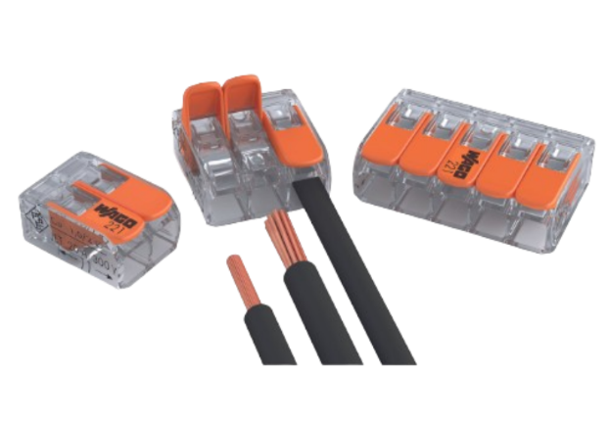
 | 27790 | CONECTORES DE EMPALME DE 2 POLOS 4 MM WAGO | $ 686.41 | $ 1,412
 | 27791 | CONECTORES DE EMPALME DE 3 POLOS 4 MM WAGO | $ 854.02 | $ 1,757
 | 27792 | CONECTORES DE EMPALME DE 5 POLOS 4 MM WAGO | $ 1,332.91 | $ 2,742
 | 27793 | CONECTORES DE EMPALME DE 10 POLOS 4 MM WAGO | $ 3,136.72 | $ 6,452
 | 27794 | CONECTORES DE EMPALME EN LINEA DE 2 POLOS 4 MM WAGO | $ 854.02 | $ 1,757
 | 27795 | CONECTORES DE EMPALME DE 2 POLOS 6 MM WAGO | $ 1,229.15 | $ 2,528
 | 27796 | CONECTORES DE EMPALME DE 3 POLOS 6 MM WAGO | $ 1,564.37 | $ 3,218
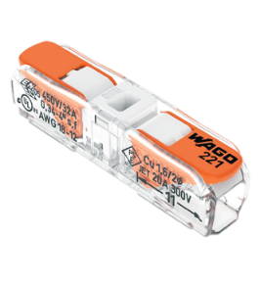
 | 27797 | CONECTORES DE EMPALME DE 5 POLOS 6 MM WAGO | $ 2,490.22 | $ 5,122
 | 27798 | ADAPTADOR DIN Y TORNILLO PARA 221 WAGO | $ 1,548.41 | $ 3,185
 | 27799 | HERRAMIENTA PELA CABLE WAGO | $ 78,314.36 | $ 161,093
 |  |  |  | $ -
 |  |  |  | $ -
 |  |  |  | $ -
 |  |  |  | $ -
 |  |  |  | $ -
 |  |  |  | $ -
 |  |  |  | $ -
 |  |  |  | $ -
 |  |  |  | $ -
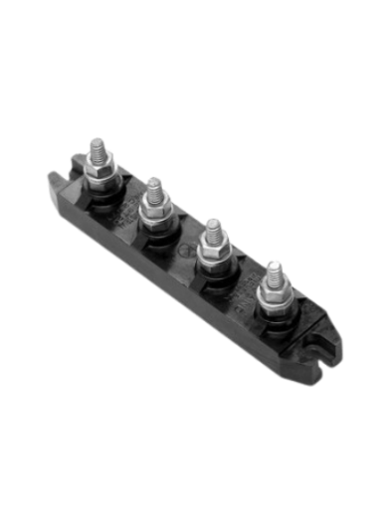
 | BORNERAS |  |  | $ -
 | 1489 | BORNERA UNIPOLAR T1-16 16 A. 380 V. | $ 544.33 | $ 1,120
 | 1491 | BORNERA UNIPOLAR T1-25 25 A. 380 V. | $ 569.84 | $ 1,172
 | 1492 | BORNERA UNIPOLAR T1-60 60 A. 380 V. | $ 1,070.71 | $ 2,202
 | 1488 | BORNERA UNIPOLAR T1-100 100 A. 380 V. | $ 1,196.05 | $ 2,460
 | 1476 | BORNERA BIPOLAR T2-25 25 A. 380 V. | $ 913.62 | $ 1,879
 | 1477 | BORNERA BIPOLAR T2-60 60 A. 380 V. | $ 1,557.27 | $ 3,203
 | 1474 | BORNERA BIPOLAR T2-100 100 A. 380 V. | $ 2,378.46 | $ 4,892
 | 1485 | BORNERA TRIPOLAR T3-25 25 A. 380 V. | $ 1,188.83 | $ 2,445
 | 1486 | BORNERA TRIPOLAR T3-60 60 A. 380 V. | $ 1,749.09 | $ 3,598
 | 1483 | BORNERA TRIPOLAR T3-100 100 A. 380 V. | $ 2,698.72 | $ 5,551
 | 27103 | BORNERA TETRAPOLAR T4-16 16A. 380 V. | $ 1,078.64 | $ 2,219
 | 1480 | BORNERA TETRAPOLAR T4-25 25A. 380 V. | $ 1,523.37 | $ 3,134
 | 1482 | BORNERA TETRAPOLAR T4-60 60 A. 380 V. | $ 2,153.59 | $ 4,430
 | 1478 | BORNERA TETRAPOLAR T4-100 100 A. 380 V. | $ 3,446.53 | $ 7,090
 | 10169 | BORNERA 12 POLOS 0,5-2,5 MM | $ 2,098.11 | $ 4,316
 | 10170 | BORNERA 12 POLOS 4 MM | $ 2,509.09 | $ 5,161
 | 10171 | BORNERA 12 POLOS 6-10 MM | $ 3,244.51 | $ 6,674
 |  |  |  | $ -
 |  |  |  | $ -
 |  |  |  | $ -
 |  |  |  | $ -
 |  |  |  | $ -
 |  |  |  | $ -
 |  |  |  | $ -
 |  |  |  | $ -
 |  |  |  | $ -
 |  |  |  | $ -
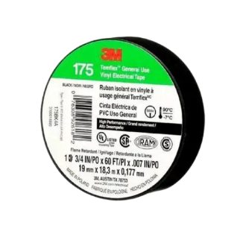
 | CINTAS, TERMOCONTRAIBLES Y PRENSACABLES |  |  | $ -
 |  |  |  | $ -
 | CINTAS AISLADORAS DE PVC 3M |  |  | $ -
 | 108 | CINTA AISLADORA 3M TEMFLEX 165 X 9 MTS. | $ 1,600.62 | $ 3,292
 | 110 | CINTA AISLADORA 3M TEMFLEX 165 X 20 MTS. | $ 2,638.86 | $ 5,428
 | 107 | CINTA AISLADORA 3M 175 X 9 MTS. | $ 2,184.64 | $ 4,494
 | 109 | CINTA AISLADORA 3M 175 X 20 MTS. | $ 4,304.38 | $ 8,854
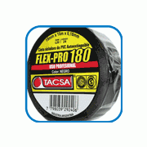
 |  |  |  | $ -
 | CINTAS AISLADORAS DE PVC TACSA |  |  | $ -
 | 118 | CINTA AISLADORA X 5 M NEGRA | $ 426.81 | $ 878
 | 113 | CINTA AISLADORA X 10 M. NEGRA | $ 679.72 | $ 1,398
 | 112 | CINTA AISLADORA X 10 M. BLANCA | $ 810.43 | $ 1,667
 | 116 | CINTA AISLADORA X 20 M. NEGRA | $ 1,175.02 | $ 2,417
 | 115 | CINTA AISLADORA X 20 M. BLANCA | $ 1,400.99 | $ 2,882
 |  |  |  | $ -
 | CINTAS AUTOSOLDABLES |  |  | $ -
 | 120 | CINTA AUTOSOLDABLE 3M SCOTCH 2351 X 3 MTS. | $ 7,051.40 | $ 14,505
 | 122 | CINTA AUTOSOLDABLE X 4,57 M. | $ 4,489.59 | $ 9,235
 | 123 | CINTA AUTOSOLDABLE X 9,14 M. | $ 6,504.99 | $ 13,381
 |  |  |  | $ -
 | CINTAS MULTIPROPOSITO |  |  | $ -
 | 134 | CINTA MULTIPROPOSITO 9 MM X 48MM X 0,26 | $ 3,274.05 | $ 6,735
 | 132 | CINTA MULTIPROPOSITO 27 MM X 48MM X 0,26 | $ 8,697.38 | $ 17,891
 | 133 | CINTA MULTIPROPOSITO 54MM X 48 MM X 0,26 | $ 16,504.89 | $ 33,951
 |  |  |  | $ -
 | TUBOS TERMOCONTRAIBLES BOBINAS X 10 M. |  |  | $ -
 | 436 | TUBO TERMOCONTRAIBLE 1/8¨ 3,2/1,6 | $ 883.42 | $ 1,817
 | 437 | TUBO TERMOCONTRAIBLE 3/16¨ 4,8/2,4 | $ 1,048.70 | $ 2,157
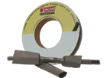
 | 435 | TUBO TERMOCONTRAIBLE 1/4¨ 6,4/3,2 | $ 1,159.54 | $ 2,385
 | 440 | TUBO TERMOCONTRAIBLE 5/16¨ 7,9/3,9 | $ 1,458.10 | $ 2,999
 | 439 | TUBO TERMOCONTRAIBLE 3/8¨ 9,5/4,8 | $ 1,565.56 | $ 3,220
 | 434 | TUBO TERMOCONTRAIBLE 1/2¨ 12,7/6,4 | $ 1,756.66 | $ 3,613
 |  |  |  | $ -
 | PRENSACABLES |  |  | $ -
 | 427 | PRENSACABLE 1/2 | $ 519.14 | $ 1,068
 | 431 | PRENSACABLE 5/8 | $ 552.39 | $ 1,136
 | 430 | PRENSACABLE 3/4 | $ 656.20 | $ 1,350
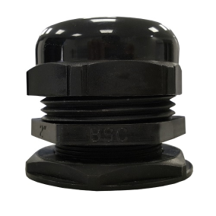
 | 432 | PRENSACABLE 7/8 | $ 792.82 | $ 1,631
 | 424 | PRENSACABLE 1" PG-21 | $ 1,129.04 | $ 2,322

 | 423 | PRENSACABLE 1 1/4 PG-29 | $ 1,363.22 | $ 2,804
 | 425 | PRENSACABLE 1 1/2 PG-36 | $ 2,205.29 | $ 4,536
 | 428 | PRENSACABLE 2" PG-48 | $ 3,516.32 | $ 7,233
 | 429 | PRENSACABLE 1 3/4 PG-42 - Discont. | $ 2,276.43 | $ 4,683
 |  |  |  | $ -
 |  |  |  | $ -
 | MÓDULOS, TAPAS Y BASTIDORES - JELUZ |  |  | $ -
 |  |  |  | $ -
 | MODULOS Y TAPAS VERONA JELUZ |  |  | $ -
 | 3557 | INTERRUPTOR UNIPOLAR 10 A. 220 V. BLANCO | $ 622.28 | $ 1,280
 | 3552 | INTERRUPTOR PULSADOR 10 A. 220 V. BLANCO | $ 708.12 | $ 1,457
 | 3544 | INTERRUPTOR COMBINACION 10 A. 220 V. BLANCO | $ 810.50 | $ 1,667
 | 3541 | 2 INTERRUP 2 1/2 MODULOS EN 1BLANCO | $ 1,219.14 | $ 2,508
 | 3543 | 2 INTERRUP 2 1/2 MODULOS EN 1MARFIL | $ 1,219.14 | $ 2,508
 | 3513 | TOMA BIPOLAR + TIERRA 10 A. COMB. BLANCO | $ 632.14 | $ 1,300
 | 3508 | TOMA C/NEUTRO 20 A. BLANCO | $ 1,177.92 | $ 2,423
 | 3466 | TOMA TV C/ACOPLE FINAL | $ 2,320.21 | $ 4,773
 | 3463 | TOMA TEL. AMERICANO 4 VIAS | $ 2,279.71 | $ 4,689
 | 3481 | VARIADOR MANUAL LUZ INCAN. 300 W. DICROICA 150 W. | $ 17,387.64 | $ 35,766
 | 3482 | VARIADOR VENTILADOR TECHO 150 W. | $ 17,387.64 | $ 35,766
 | 3460 | CONJUNTO ARMADO RJ 45 - BASE, MODULO Y TAPITA | $ 7,260.46 | $ 14,935
 |  |  |  | $ -
 | 3455 | TAPA MODULO CIEGA BLANCA | $ 71.71 | $ 148
 | 3478 | TAPA MODULO TEL. AMERICANO BLANCA | $ 34.93 | $ 72
 | 3480 | TAPA MODULO TEL. AMERICANO MARFIL | $ 34.93 | $ 72
 | 3479 | TAPA MODULO TEL. AMERICANO GRIS | $ 34.93 | $ 72
 | 3477 | TAPA MODULO DIMMER PERILLA / TV MARFIL | $ 34.93 | $ 72
 | 3476 | TAPA MODULO DIMMER PERILLA / TV GRIS | $ 34.93 | $ 72
 |  |  |  | $ -
 | 3503 | TAPA RECT. P/BASTIDOR 10 X 5 VERO-REGINA- BLANCA | $ 319.01 | $ 656
 | 3497 | TAPA MG P/BASTIDOR 5 X 5 VERO - REGINA BLANCO | $ 309.11 | $ 636
 |  |  |  | $ -
 | 3423 | BASTIDOR RECTANGULAR 10 X 5 | $ 309.11 | $ 636
 | 3422 | BASTIDOR MIGNON 5 X 5 | $ 299.22 | $ 615
 |  |  |  | $ -
 |  |  |  | $ -
 | TAPA BASTIDOR VERONA 2000 |  |  | $ -
 | 3424 | BASTIDOR TAPA VERONA 2000 BLANCO | $ 478.35 | $ 984
 |  |  |  | $ -
 | TAPA BASTIDOR MITO |  |  | $ -
 | 3417 | BASTIDOR + TAPA 3 MOD. BLANCO MITO | $ 478.35 | $ 984
 | 3418 | BASTIDOR + TAPA 3 MOD. BLANCO/NEGRO MITO | $ 478.35 | $ 984
 | 3419 | BASTIDOR + TAPA 3 MOD. BLANCO/PLATA MITO | $ 1,285.46 | $ 2,644
 |  |  |  | $ -
 |  |  |  | $ -
 |  |  |  | $ -
 |  |  |  | $ -
 | MÓDULOS PLATINUM JELUZ |  |  | $ -
 |  |  |  | $ -
 | MODULOS PLATINUM |  |  | $ -
 | 3558 | INTERRUP UNIPOL 220 V 10 A. BLANCO | $ 622.28 | $ 1,280
 | 3561 | INTERRUP UNIPOL 220 V 10 A. NEGRO | $ 622.28 | $ 1,280
 | 3553 | INTERRUP PULSADOR 220 V 10 A. BLANCO | $ 708.12 | $ 1,457
 | 3556 | INTERRUP PULSADOR 220 V 10 A. NEGRO | $ 708.12 | $ 1,457
 | 3545 | INTERRUP COMBINAC 220 V 10 A. BLANCO | $ 810.50 | $ 1,667
 | 3548 | INTERRUP COMBINAC 220 V 10 A. NEGRO | $ 810.50 | $ 1,667
 | 3509 | TOMA BIP + TIERRA 20 AMP. BLANCO | $ 1,177.92 | $ 2,423
 | 3512 | TOMA BIP + TIERRA 20 AMP. NEGRO | $ 1,177.92 | $ 2,423
 | 3518 | TOMA BIP + TIERRA COMB. 10 AMP. BLANCO | $ 632.14 | $ 1,300
 | 3509 | TOMA BIP + TIERRA COMB. 10 AMP. NEGRO | $ 1,177.92 | $ 2,423
 | 3516 | TOMA BIP DOBLE COMB. 10 AMP. BLANCO | SIN STOCK | #VALUE!
 | 3517 | TOMA BIP DOBLE COMB. 10 AMP. NEGRO | $ 1,672.11 | $ 3,440
 | 3445 | TOMA USB DE CARGA 1A PLATINUM BLANCO | $ 12,364.54 | $ 25,434
 | 3451 | TOMA USB DOBLE DE CARGA 2A PLATINUM BLANCO | $ 23,183.52 | $ 47,688
 | 3452 | TOMA USB DOBLE DE CARGA 2A PLATINUM NEGRO | $ 23,183.52 | $ 47,688
 | 3456 | TAPON CIEGO BLANCO | $ 71.71 | $ 148
 | 3459 | TAPON CIEGO NEGRO | $ 71.71 | $ 148
 | 3467 | TV PIN FINO BLANCO | $ 1,098.59 | $ 2,260
 | 3468 | TV PIN FINO NEGRO | $ 1,098.59 | $ 2,260
 | 3469 | TV PIN FRUESO BLANCO | $ 2,132.27 | $ 4,386
 | 3470 | TV PIN FRUESO NEGRO | $ 2,132.27 | $ 4,386
 | 3471 | VARIADOR INTENSIDAD 300 W BLANCO | $ 17,387.64 | $ 35,766
 | 3472 | VARIADOR VELOCIDAD 150 W BLANCO | $ 17,387.64 | $ 35,766
 | #N/A | VARIADOR INTENSIDAD 300 W NEGRO | Proximamente | #VALUE!
 | 3473 | VARIADOR VELOCIDAD 150 W NEGRO | $ 17,387.64 | $ 35,766
 | 3465 | TOMA RJ AMERICANO RJ11 4 VIA NEGR | $ 2,279.71 | $ 4,689
 | 3461 | TOMA RJ 45 BLANCO PLATINUM | $ 7,260.46 | $ 14,935
 | 3462 | TOMA RJ 45 NEGRO PLATINUM | $ 7,260.46 | $ 14,935
 | 3453 | DIMER LUZ INCAND. NEGRO | $ 17,387.64 | $ 35,766
 | 3438 | INHIBIDOR DE DESTELLOS | $ 810.50 | $ 1,667
 | 3539 | MOD. TECLON PUNTO BLANCO PLATINUM | $ 769.99 | $ 1,584
 | 3533 | MOD. 1/2 TECLON PUNTO BLANCO PLATINUM | $ 1,386.51 | $ 2,852
 |  |  |  | $ -
 |  |  |  | $ -
 |  |  |  | $ -
 | LLAVES ARMADAS |  |  | $ -
 |  |  |  | $ -
 |  |  |  | $ -
 | LLAVES ARMADAS MITO |  |  | $ -
 | 3435 | LLAVE ARM. MITO 1 PUNTO BCO. JELUZ | $ 1,373.18 | $ 2,825
 | 3433 | LLAVE ARM. MITO 2 PUNTO BCA. JELUZ | SIN STOCK | #VALUE!
 | 3432 | LLAVE ARM. MITO 2 PUNTO 1/2 TECLON BCO. JELUZ | $ 2,051.35 | $ 4,220
 | 3437 | LLAVE ARM. MITO 1 TOMA COMB. BCO. JELUZ | $ 1,379.31 | $ 2,837
 | 3434 | LLAVE ARM. MITO 2 TOMA COMB. BCA. JELUZ | $ 1,995.78 | $ 4,105
 | 3436 | LLAVE ARM. MITO PUNTO Y TOMA COMB. BCO. JELUZ | $ 1,984.93 | $ 4,083
 |  |  |  | $ -
 |  |  |  | $ -
 | TAPAS PLATINUM JELUZ |  |  | $ -
 |  |  |  | $ -
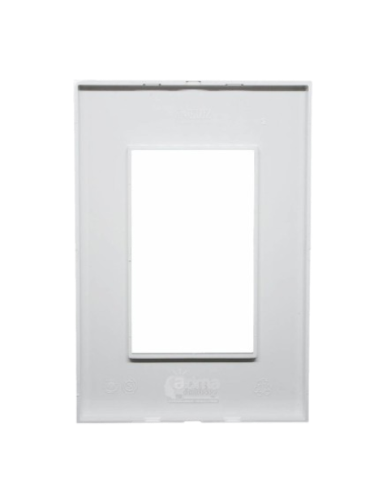
 |  |  |  | $ -
 |  |  |  | $ -
 | TAPAS PLATINUM |  |  | $ -
 | 3489 | TAPA PLATINUM 5 X 10 BLANCO | $ 338.79 | $ 697
 | 3496 | TAPA PLATINUM 5 X 5 BLANCO | $ 328.90 | $ 677
 | 26969 | TAPA 5 X 10 NEGRO PLATINUM JELUZ | $ 2,065.82 | $ 4,249
 |  |  |  | $ -
 | ESTANCO DE EMBUTIR Y SUPERFICIE PARA INTERIOR E INTEMPERIE IP67 |  |  | $ -
 | 3363 | ESTANCO P/ 2 MODULOS BASTIDOR Y TAPA BLANCO | $ 2,129.17 | $ 4,380
 | 3364 | ESTANCO P/ 2 MODULOS BASTIDOR BLANCO Y TAPA TRANS | $ 2,228.09 | $ 4,583
 | 3362 | BASE ESTANCO DE SUPERFICIE BLANCA | $ 1,871.99 | $ 3,851
 | 3369 | CONECTOR PARA CAÑOS A PRESION | $ 111.28 | $ 229
 |  |  |  | $ -
 | LINEA EXTERIOR MODULAR JELUZ VERONA |  |  | $ -
 | 3500 | TAPA PORTA MODULOS | $ 279.44 | $ 575
 | 3327 | BASE PARA 1 MODULO | $ 220.09 | $ 453
 | 3328 | BASE PARA 2 MODULOS | $ 368.46 | $ 758
 | 3329 | BASE PARA 3 MODULOS | $ 734.45 | $ 1,511
 | 3330 | BASE PARA 4 MODULOS | $ 981.74 | $ 2,019
 | 3331 | BASE PARA 5 MODULOS | $ 1,179.58 | $ 2,426
 |  |  |  | $ -
 |  |  |  | $ -
 | 3420 | BASTIDOR ADAPTADOR PARA RIEL DIN 1 MODULO | $ 378.36 | $ 778
 | 3421 | BASTIDOR ADAPTADOR PARA RIEL DIN 2 MODULOS | $ 477.27 | $ 982
 |  |  |  | $ -
 | LINEA EXTERIOR EXTRA CHATA JELUZ |  |  | $ -
 | 3333 | 1 PUNTO EXTRA CHATA | $ 942.18 | $ 1,938
 | 3332 | 1 PULSADOR EXTRA CHATA | $ 981.74 | $ 2,019
 | 3335 | 1 TOMA C/N COMBINADO EXTRA CHATA | $ 938.47 | $ 1,930
 | 3340 | 2 TOMAS C/N COMBINADO EXTRA CHATA | $ 1,805.22 | $ 3,713
 | 3336 | 1 TOMA TELEFONICO EXTRA CHATA | $ 2,670.43 | $ 5,493
 | 3337 | 1 TOMA TV PIN FINO EXTRA CHATA | $ 1,489.31 | $ 3,064
 | 3338 | 1 TOMA TV PIN GRUESO EXTRA CHATA | $ 2,522.99 | $ 5,190
 | 3334 | 1 PUNTO Y TOMA C/N COMB EXTRA CHATA | $ 1,808.93 | $ 3,721
 | 3339 | 2 PUNTOS EXTRA CHATA | $ 1,812.64 | $ 3,729
 |  |  |  | $ -
 |  |  |  | $ -
 |  |  |  | $ -
 |  |  |  | $ -
 |  |  |  | $ -
 |  |  |  | $ -
 |  |  |  | $ -
 |  |  |  | $ -
 |  |  |  | $ -
 |  |  |  | $ -
 |  |  |  | $ -
 |  |  |  | $ -
 | TÉRMICAS Y DISYUNTORES- JELUZ |  |  | $ -
 |  |  |  | $ -
 |  |  |  | $ -
 |  |  |  | $ -
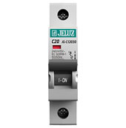
 | TERMICAS JELUZ 4,5 kA |  |  | $ -
 | 3173 | TERMICA UNIPOLAR 1 X 10 A. | $ 2,797.73 | $ 5,755
 | 3176 | TERMICA UNIPOLAR 1 X 16 A. | $ 2,797.73 | $ 5,755
 | 3179 | TERMICA UNIPOLAR 1 X 20 A. | $ 2,797.73 | $ 5,755
 | 3182 | TERMICA UNIPOLAR 1 X 25 A. | $ 2,827.81 | $ 5,817
 | 3185 | TERMICA UNIPOLAR 1 X 32 A. | $ 2,797.73 | $ 5,755
 | 3188 | TERMICA UNIPOLAR 1 X 40 A. | $ 3,072.91 | $ 6,321
 | 3192 | TERMICA UNIPOLAR 1 X 50 A. | $ 3,072.91 | $ 6,321
 | 3195 | TERMICA UNIPOLAR 1 X 63 A. | $ 3,072.91 | $ 6,321
 |  |  |  | $ -
 | 3204 | TERMICA BIPOLAR 2 X 10 A. | $ 5,640.17 | $ 11,602
 | 3207 | TERMICA BIPOLAR 2 X 16 A. | $ 5,640.17 | $ 11,602
 | 3209 | TERMICA BIPOLAR 2 X 20 A. | $ 5,640.17 | $ 11,602
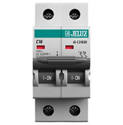
 | 3212 | TERMICA BIPOLAR 2 X 25 A. | $ 5,640.17 | $ 11,602
 | 3215 | TERMICA BIPOLAR 2 X 32 A. | $ 5,640.17 | $ 11,602
 | 3218 | TERMICA BIPOLAR 2 X 40 A. | $ 6,227.36 | $ 12,810
 | 3222 | TERMICA BIPOLAR 2 X 50 A. | $ 6,227.36 | $ 12,810
 | 3225 | TERMICA BIPOLAR 2 X 63 A. | $ 6,227.36 | $ 12,810
 |  |  |  | $ -
 | 3233 | TERMICA TRIPOLAR 3 X 10 A. | $ 8,475.70 | $ 17,435
 | 3237 | TERMICA TRIPOLAR 3 X 16 A. | $ 8,475.70 | $ 17,435
 | 3239 | TERMICA TRIPOLAR 3 X 20 A. | $ 8,475.70 | $ 17,435
 | 3242 | TERMICA TRIPOLAR 3 X 25 A. | $ 8,475.70 | $ 17,435
 |  |  |  | $ -
 | 3254 | TERMICA TETRAPOLAR 4 X 10 A. | $ 11,288.06 | $ 23,220
 | 3258 | TERMICA TETRAPOLAR 4 X 16 A. | $ 11,288.06 | $ 23,220
 | 3261 | TERMICA TETRAPOLAR 4 X 20 A. | $ 11,288.06 | $ 23,220
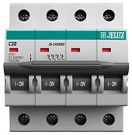
 | 3288 | TERMICA TETRAPOLAR 4 X 25 A. | $ 11,288.06 | $ 23,220
 | 3293 | TERMICA TETRAPOLAR 4 X 32 A. | $ 11,288.06 | $ 23,220
 | 3297 | TERMICA TETRAPOLAR 4 X 40 A. | $ 12,446.99 | $ 25,603
 | 3303 | TERMICA TETRAPOLAR 4 X 50 A. | $ 12,446.99 | $ 25,603
 | 3307 | TERMICA TETRAPOLAR 4 X 63 A. | $ 12,446.99 | $ 25,603
 |  |  |  | $ -
 |  |  |  | $ -
 | TERMICAS JELUZ 3 kA |  |  | $ -
 | 27743 | TERMICA 2 X 10 A. 3 kA JELUZ | $ 5,076.15 | $ 10,442
 | 27744 | TERMICA 2 X 16 A. 3 kA JELUZ | $ 5,076.15 | $ 10,442
 | 27745 | TERMICA 2 X 20 A. 3 kA JELUZ | $ 5,076.15 | $ 10,442
 | 27746 | TERMICA 2 X 25 A. 3 kA JELUZ | $ 5,076.15 | $ 10,442
 | 27747 | TERMICA 2 X 32 A. 3 kA JELUZ | $ 5,076.15 | $ 10,442
 | 27748 | TERMICA 2 X 40 A. 3 kA JELUZ | $ 5,949.22 | $ 12,238
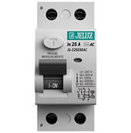
 |  |  |  | $ -
 |  |  |  | $ -
 |  |  |  | $ -
 | DISYUNTORES JELUZ |  |  | $ -
 | 3139 | DISYUNTOR BIPOLAR 25 A. | $ 23,163.31 | $ 47,647
 | 3144 | DISYUNTOR BIPOLAR 40 A. | $ 23,163.31 | $ 47,647
 | 3147 | DISYUNTOR BIPOLAR 63 A. | $ 23,163.31 | $ 47,647
 | 3155 | DISYUNTOR TETRAPOLAR 25 A. | $ 37,634.58 | $ 77,414
 | 3159 | DISYUNTOR TETRAPOLAR 40 A. | $ 37,634.58 | $ 77,414
 | 3162 | DISYUNTOR TETRAPOLAR 63 A. | $ 37,634.58 | $ 77,414
 |  |  |  | $ -
 |  |  |  | $ -
 |  |  |  | $ -
 |  |  |  | $ -
 |  |  |  | $ -
 | CAJAS CAPSULADAS |  |  | $ -
 |  |  |  | $ -
 |  |  |  | $ -
 | CAJAS CAPSULADAS MIG |  |  | $ -
 | 3392 | TECLA 1 PUNTO 10 A. | $ 2,765.79 | $ 5,689
 | 3393 | TECLA 2 PUNTOS 10 A. | SIN STOCK | #VALUE!
 | 3400 | TOMA CON NEUTRO COMBINADA 10 A. | $ 3,026.19 | $ 6,225
 | 3399 | TOMA CON NEUTRO 20 A. | $ 3,790.98 | $ 7,798
 | 3396 | TECLA 1 PUNTO Y TOMA CON NEUTRO 10 A. | $ 5,197.86 | $ 10,692
 |  |  |  | $ -
 | SOPORTES - REPUESTOS MIG |  |  | $ -
 | 3401 | CAJA CAPSULADA VACÍA P/ 16 AMP. | $ 1,952.96 | $ 4,017
 | 3402 | CAJA CAPSULADA VACÍA P/ 32 AMP. | $ 2,770.45 | $ 5,699
 |  |  |  | $ -
 |  |  |  | $ -
 |  |  |  | $ -
 | BASES Y FICHAS INDUSTRIALES |  |  | $ -
 |  |  |  | $ -
 | BASES INDUSTRIALES 16 amp. MIG |  |  | $ -
 | 4471 | BASE DE 2 x 16 MIG | $ 4,370.38 | $ 8,990
 | 4470 | BASE DE 2 x 16 +T MIG | $ 5,878.67 | $ 12,092
 | 4485 | BASE DE 3 x 16 MIG | $ 5,468.62 | $ 11,249
 | 4484 | BASE DE 3 x 16 + T MIG | $ 6,354.64 | $ 13,072
 |  |  |  | $ -
 |  |  |  | $ -
 | BASES INDUSTRIALES 32 amp. MIG |  |  | $ -
 | 4479 | BASE DE 2 x 32 MIG | $ 4,054.69 | $ 8,340
 | 4478 | BASE DE 2 x 32 + T MIG | $ 5,192.61 | $ 10,681
 | 4492 | BASE DE 3 x 32 MIG | $ 5,192.61 | $ 10,681
 | 4491 | BASE DE 3 x 32 + T MIG | $ 6,976.21 | $ 14,350
 |  |  |  | $ -
 |  |  |  | $ -
 | FICHAS INDUSTRIALES 16 amp. MIG |  |  | $ -
 | 4502 | FICHA DE 2 x 16 MIG | $ 4,262.72 | $ 8,768
 | 4501 | FICHA DE 2 x 16 + T MIG | $ 4,733.46 | $ 9,737
 | 4516 | FICHA DE 3 x 16 MIG | $ 4,854.22 | $ 9,985
 | 4515 | FICHA DE 3 x 16 + T M IG | $ 6,354.64 | $ 13,072
 |  |  |  | $ -
 |  |  |  | $ -
 | FICHAS INDUSTRIALES DE 32 amp. |  |  | $ -
 | 4510 | FICHAS DE 2 x 32 MIG | $ 6,003.41 | $ 12,349
 | 4509 | FICHAS DE 2 x 32 + T MIG | $ 6,865.97 | $ 14,123
 | 4525 | FICHAS DE 3 x 32 MIG | $ 8,794.60 | $ 18,090
 | 4524 | FICHAS DE 3 x 32 + T MIG | $ 9,965.12 | $ 20,498
 |  |  |  | $ -
 | FICHAS ALTO CONSUMO |  |  | $ -
 | 164 | FICHA MACHO ALTO CONSUMO PERNO REDONDO MIG | $ 1,526.11 | $ 3,139
 | 162 | FICHA MACHO ALTO CONSUMO 3 PERNOS CHATOS MIG | $ 1,464.47 | $ 3,012
 | 148 | FICHA HEMBRA ALTO CONSUMO 3 PERNOS CHATOS MIG | $ 1,492.54 | $ 3,070
 |  |  |  | $ -
 |  |  |  | $ -
 |  |  |  | $ -
 | BASES Y FICHAS INDUSTRIALES |  |  | $ -
 |  |  |  | $ -
 | FICHAS Y TOMAS INDUSTRIALES IP44 SICA |  |  | $ -
 | 4444 | FICHA 2P +T 16 A ( 924001/6 ) | SIN TOCK | #VALUE!
 | 4445 | FICHA 2P +T 32 A ( 924011/5 ) | $ 14,037.04 | $ 28,874
 | 4449 | FICHA 3P + T 16 A (924103/3) | $ 10,612.14 | $ 21,829
 | 4448 | FICHA 3P +T 32 A ( 924113/2 ) | $ 15,859.15 | $ 32,622
 | 4446 | FICHA 3P + T + N 16 A (924203/6) | $ 12,636.71 | $ 25,994
 | 4447 | FICHA 3P +T + N 32 A ( 924206/7 ) | $ 17,883.73 | $ 36,787
 | 4450 | TOMA ACOPLE 2 P + T 16 A. ( 925002/4 ) | SIN STOCK | #VALUE!
 | 4451 | TOMA ACOPLE 2 P + T 32 A. ( 925011/6 ) | $ 17,090.77 | $ 35,156
 | 4455 | TOMA ACOPLE 3 P + T 16 A. ( 925103/4/3 ) | $ 13,716.48 | $ 28,215
 | 4454 | TOMA ACOPLE 3 P + T 32 A. ( 925113/3 ) | $ 18,170.54 | $ 37,377
 | 4452 | TOMA ACOPLE 3 P + T + N 16 A. ( 925203/7 ) | $ 14,964.97 | $ 30,783
 | 4453 | TOMA ACOPLE 3 P + T + N 32 A. ( 925206/8 ) | $ 20,583.16 | $ 42,340
 | 4461 | TOMA EMBUTIR 2 P + T 16 A. ( 926002/5 ) | $ 8,806.89 | $ 18,116
 | 4462 | TOMA EMBUTIR 2 P + T 32 A. ( 926002/7 ) | $ 11,810.01 | $ 24,293
 | 4465 | TOMA EMBUTIR 3 P + T 16 A. ( 926103/5 ) | $ 10,089.12 | $ 20,753
 | 4466 | TOMA EMBUTIR 3 P + T 32 A. ( 926113/4 ) | $ 13,514.02 | $ 27,798
 | 4464 | TOMA EMBUTIR 3 P + T + N 16 A. ( 926203/8 ) | $ 11,270.12 | $ 23,183
 | 4463 | TOMA EMBUTIR 3 P + T + N 32 A. ( 926206/9 ) | $ 15,639.82 | $ 32,171
 | 4456 | TOMA EXTERIOR 2 P + T 16 A. ( 927002/6 ) | SIN STOCK | #VALUE!
 | 4460 | TOMA EXTERIOR 3 P + T 16 A. ( 927103/6 ) | $ 17,310.10 | $ 35,607
 | 4457 | TOMA EXTERIOR 3 P + T 32 A. ( 927113/5 ) | $ 20,515.67 | $ 42,201
 | 4458 | TOMA EXTERIOR 3 P + T + N 16 A. ( 927203/9 ) | $ 18,575.45 | $ 38,210
 | 4459 | TOMA EXTERIOR 3 P + T + N 32 A. ( 927206/0 ) | $ 23,231.97 | $ 47,788
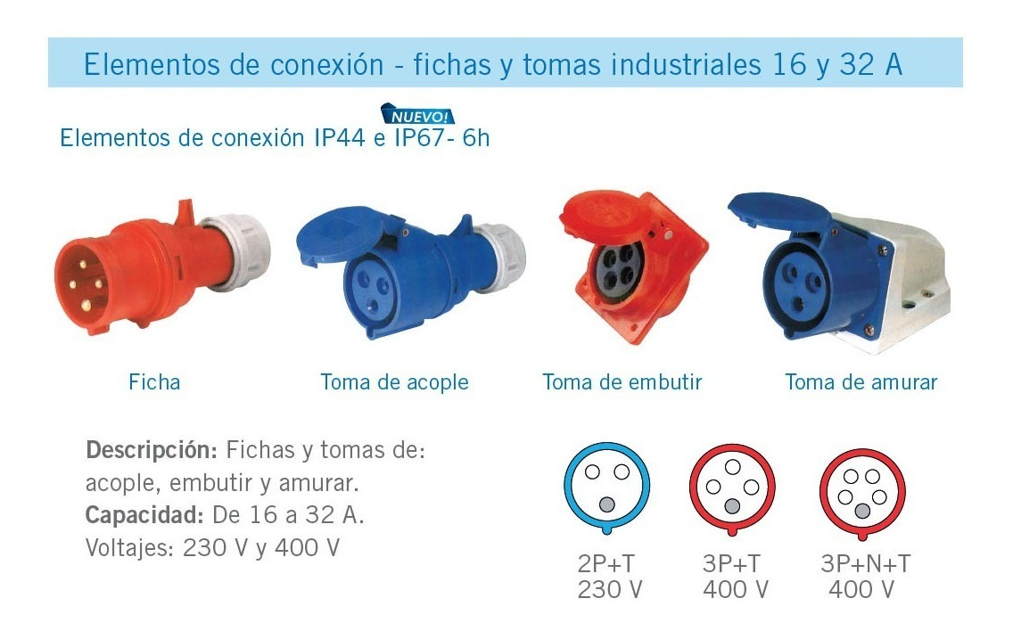
 |  |  |  | $ -
 |  |  |  | $ -
 |  |  |  | $ -
 |  |  |  | $ -
 |  |  |  | $ -
 |  |  |  | $ -
 |  |  |  | $ -
 |  |  |  | $ -
 |  |  |  | $ -
 |  |  |  | $ -
 |  |  |  | $ -
 |  |  |  | $ -
 |  |  |  | $ -
 |  |  |  | $ -
 |  |  |  | $ -
 |  |  |  | $ -
 |  |  |  | $ -
 |  |  |  | $ -
 |  |  |  | $ -
 |  |  |  | $ -
 |  |  |  | $ -
 |  |  |  | $ -
 |  |  |  | $ -
 |  |  |  | $ -
 |  |  |  | $ -
 |  |  |  | $ -
 |  |  |  | $ -
 | FICHAS MACHOS Y HEMBRAS VARIAS |  |  | $ -
 |  |  |  | $ -
 | FICHAS MACHO Y HEMBRA 3 PERNOS CHATOS FRONTAL |  |  | $ -
 | 10521 | FICHA HEMBRA FRONTAL C/NEUTRO RICHI | $ 1,340.92 | $ 2,758
 | 10522 | FICHA MACHO TRES PERNOS CHATOS FRONTAL RICHI | $ 1,340.92 | $ 2,758
 |  |  |  | $ -
 |  |  |  | $ -
 |  |  |  | $ -
 |  |  |  | $ -
 | FICHAS MACHOS Y HEMBRAS VARIAS |  |  | $ -
 | 159 | FICHA MACHO COMÚN DOS PERNOS REDONDOS | $ 528.04 | $ 1,086
 | 142 | FICHA HEMBRA COMÚN DOS PERNOS REDONDOS | $ 184.75 | $ 380
 |  |  |  | $ -
 | 168 | FICHA MACHO TRES PERNOS CHATOS 20 AMP. MIG | $ 1,958.54 | $ 4,029
 | 173 | FICHA MACHO TRES PERNOS CHATOS SALIDA FRONTAL MIG | $ 1,406.19 | $ 2,893
 | 156 | FICHA HEMBRA T/PERNOS CHATOS SALIDA LATERAL (120) MIG | $ 1,064.12 | $ 2,189
 | 149 | FICHA HEMBRA TRES PERNOS CHATOS SALIDA FRONTAL MIG | $ 1,513.10 | $ 3,112
 | 156 | FICHA HEMBRA TRES PERNOS CHATOS LATERAL MIG | $ 1,064.12 | $ 2,189
 | 174 | FICHA MACHO TRES PERNOS CHATOS LATERAL MIG | $ 892.83 | $ 1,837
 | 180 | FICHA CONVERTIDORA 3 A 2 (212) MIG | $ 1,080.01 | $ 2,222
 | 197 | PONCHITO TRIPOLAR (PT-100) | $ 179.02 | $ 368
 | 182 | FICHA ADAPT P/PERNO AMERICANO Y ALEMAN (223) | $ 1,048.47 | $ 2,157
 | 927 | CONVERTIDOR TURISTA (210) MIG | SIN STOCK | #VALUE!
 |  |  |  | $ -
 |  |  |  | $ -
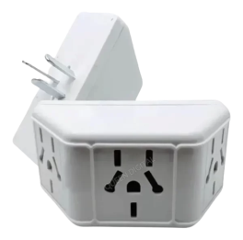
 |  |  |  | $ -
 | FICHAS VARIAS |  |  | $ -
 | 196 | FICHA HEMBRA CALEFON - PLANCHA | $ 564.12 | $ 1,160
 | 185 | MULTIFICHA PERNO REDONDO 10 AMP. | $ 1,533.12 | $ 3,154
 | 186 | MULTIFICHA PERNO CHATO 10 AMP. | $ 1,533.12 | $ 3,154
 | 194 | TRIPLE MULTIFICHA PERNO REDONDO 10 AMP, | $ 1,663.71 | $ 3,422
 | 193 | TRIPLE MULTIFICHA PERNO CHATO 10 AMP, | $ 1,663.71 | $ 3,422
 | 263 | MULTIFICHA DOBLE P/PLANO 10 AMP. PRO. | $ 2,764.61 | $ 5,687
 | 185 | MULTIFICHA DOBLE P/REDONDO 10 AMP. | $ 1,533.12 | $ 3,154
 |  |  |  | $ -
 |  |  |  | $ -
 | TECLA VELADOR KALOP Y MIG |  |  | $ -
 | 2130 | TECLA VELADOR BLANCA | $ 2,708.82 | $ 5,572
 | 2132 | TECLA VELADOR NEGRA | $ 2,708.82 | $ 5,572
 | 2131 | INTERRUPTOR VELADOR (219) MIG | $ 841.55 | $ 1,731
 |  |  |  | $ -
 |  |  |  | $ -
 |  |  |  | $ -
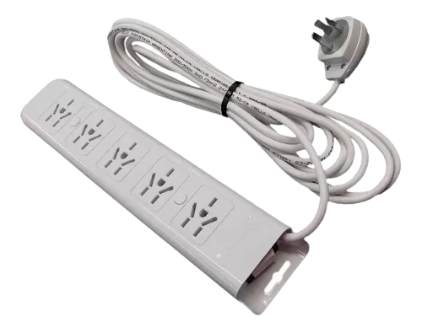
 |  |  |  | $ -
 |  |  |  | $ -
 | PROLONGADORES (ZAPATILLAS) |  |  | $ -
 |  |  |  | $ -
 |  |  |  | $ -
 | PROLONGADORES ECO |  |  | $ -
 | 250 | PROLONGADOR 5 TOMAS X 1,5 MTS ECO. | $ 6,768.85 | $ 13,924
 | 251 | PROLONGADOR 5 TOMAS X 3 MTS ECO. | $ 13,565.53 | $ 27,904
 | 252 | PROLONGADOR 5 TOMAS X 5 MTS ECO. | $ 16,961.37 | $ 34,890
 |  |  |  | $ -
 |  |  |  | $ -
 | PROLONGADORES TOP |  |  | $ -
 | 268 | PROLONGADOR TOP 4 BOCAS S/LLAVE-S/CABLE | $ 4,820.85 | $ 9,916
 | 269 | PROLONGADOR TOP 4 BOCAS C/LLAVE-S/CABLE | $ 5,484.40 | $ 11,281
 | 260 | PROLONGADOR TOP 4 BOCAS C/LLAVE C/CABLE | $ 8,480.24 | $ 17,444
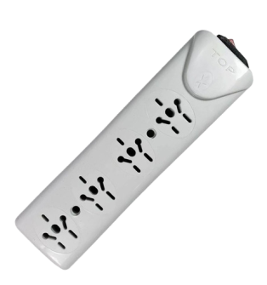
 | 270 | PROLONGADOR TOP 5 BOCAS S/LLAVE-S/CABLE | $ 5,593.32 | $ 11,505
 | 271 | PROLONGADOR TOP 5 BOCAS C/LLAVE-S/CABLE | $ 6,237.39 | $ 12,830
 | 273 | PROLONGADOR TOP 6 BOCAS S/LLAVE-S/CABLE | $ 6,446.92 | $ 13,261
 | 272 | PROLONGADOR TOP 6 BOCAS C/LLAVE-S/CABLE | $ 7,090.37 | $ 14,585
 | 262 | PROLONGADOR TOP 6 BOCAS C/LLAVE-C/CABLE | $ 10,300.04 | $ 21,187
 |  |  |  | $ -
 |  |  |  | $ -
 |  |  |  | $ -
 |  |  |  | $ -
 | PROLONGADORES RICCHI |  |  | $ -
 | 10524 | PROLONGADOR 4 TOMAS MARFIL C/TERM. C/CABLE X 1,5M RICHI | $ 13,069.09 | $ 26,883
 | 10526 | PROLONGADOR 4 TOMAS MARFIL C/TERM. C/CABLE X 2,5M RICHI | $ 16,465.61 | $ 33,870
 | 10528 | PROLONGADOR 4 TOMAS MARFIL C/TERM. C/CABLE X 5M RICHI | $ 20,363.32 | $ 41,887
 | 266 | PROLONGADOR 4 TOMAS MULTIPLE SIN CABLE RICHI | $ 10,260.71 | $ 21,106
 |  |  |  | $ -
 |  |  |  | $ -
 | MÓDULOS, TAPAS Y BASTIDORES - KALOP |  |  | $ -
 |  |  |  | $ -
 |  |  |  | $ -
 | BASTIDORES |  |  | $ -
 | 3671 | BASTIDOR 1 MODULO MIGÑON | $ 538.13 | $ 1,107
 | 3677 | BASTIDOR UNICO 3 MODULOS | $ 708.80 | $ 1,458
 | 3680 | RIEL DIN 1 MODULO | $ 948.42 | $ 1,951
 | 3681 | RIEL DIN 2 MODULOS | $ 1,237.92 | $ 2,546
 |  |  |  | $ -
 | MODULOS BLANCOS |  |  | $ -
 | 3839 | MODULO INTERRUPTOR 1 PUNTO BLANCO ** (KD40100) | $ 1,783.57 | $ 3,669
 | 3825 | MODULO COMBINACION BLANCO** (KD40115) | $ 2,897.00 | $ 5,959
 | 3836 | MODULO PULSADOR BLANCO** (KL40130) | $ 2,402.62 | $ 4,942
 | 3798 | MODULO TOMA COMBINADO BLANCO (KD40245) | $ 1,298.77 | $ 2,672
 | 3817 | MODULO TOMA IRAM BLANCO (KL40248) | $ 2,201.74 | $ 4,529
 | 3802 | MODULO TOMA DOBLE COMBINADO BLANCO (KL40255) | $ 3,611.81 | $ 7,429
 | 3709 | MODULO TAPON CIEGO BLANCO (KD40570) | $ 179.68 | $ 370
 | 3795 | MODULO TOMA 20 AMP. BLANCO (KL40235) | $ 3,512.62 | $ 7,225
 | 3813 | MODULO TOMA P/CORRIENTE ESTAB (KL40245E) | $ 1,988.40 | $ 4,090
 |  |  |  | $ -
 |  |  |  | $ -
 | TAPAS CIVIL |  |  | $ -
 | 3751 | TAPA CIVIL 3 MODULOS BLANCA | $ 679.82 | $ 1,398
 | 3758 | TAPA CIVIL 3 MODULOS GRAFITO | $ 679.82 | $ 1,398
 | 3775 | TAPA CIVIL 3 MODULOS MIGÑON BLANCO | $ 733.65 | $ 1,509
 | 3776 | TAPA CIVIL 3 MODULOS MIGÑON NEGRO | $ 733.65 | $ 1,509
 |  |  |  | $ -
 | TAPAS ZEN |  |  | $ -
 | 3778 | TAPA ZEN 3 MODULOS BLANCO | $ 970.84 | $ 1,997
 | 3779 | TAPA ZEN 3 MODULOS GRIS OSCURO | $ 970.84 | $ 1,997
 |  |  |  | $ -
 |  |  |  | $ -
 | TAPA EXTERIOR KALOP |  |  | $ -
 | 3361 | CAJA ESTANCA P/3 MOD. C/TAPA TRANS. KALOP | $ 5,922.61 | $ 12,183
 |  |  |  | $ -
 |  |  |  | $ -
 |  |  |  | $ -
 | CAÑOS Y ACCESORIOS PVC KALOP |  |  | $ -
 |  |  |  | $ -
 |  |  |  | $ -
 | CAÑOS ELECTRICOS DE P.V.C. SEMIPESADOS |  |  | $ -
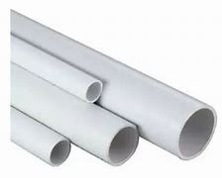
 | 1427 | CAÑO 16 mm SEMI PESADO (X MTS) KALOP. | $ 507.65 | $ 1,044
 | 1428 | CAÑO 20 mm SEMI PESADO (X MTS) KALOP. | $ 610.66 | $ 1,256
 | 1429 | CAÑO 22 mm SEMI PESADO (X MTS) KALOP. | $ 821.07 | $ 1,689
 | 1430 | CAÑO 25 mm SEMI PESADO (X MTS) KALOP. | SIN STOCK | #VALUE!
 | 1431 | CAÑO 32 mm SEMI PESADO (X MTS) KALOP. | $ 1,273.44 | $ 2,619
 | 1432 | CAÑO 40 mm SEMI PESADO (X MTS) KALOP. | $ 1,856.46 | $ 3,819
 | CAÑOS ELECTRICOS DE P.V.C. ULTRAPESADOS |  |  | $ -
 | 1415 | CAÑO 20 mm ULTRA PESADO (X MTS) KALOP. | $ 891.80 | $ 1,834
 | 1416 | CAÑO 22 mm ULTRA PESADO (X MTS) KALOP. | $ 1,034.49 | $ 2,128
 | 1417 | CAÑO 25 mm ULTRA PESADO (X MTS) KALOP. | $ 1,079.69 | $ 2,221
 | 1418 | CAÑO 32 mm ULTRA PESADO (X MTS) KALOP. | $ 1,599.04 | $ 3,289
 | 1419 | CAÑO 40 mm ULTRA PESADO (X MTS) KALOP. | $ 1,959.26 | $ 4,030
 |  |  |  | $ -
 | CURVA PARA CAÑO P.V.C. |  |  | $ -
 | 1008 | CURVA 16 mm KALOP. | $ 283.24 | $ 583
 | 1010 | CURVA 20 mm KALOP. | SIN STOCK | #VALUE!
 | 1012 | CURVA 22 mm KALOP. | $ 356.29 | $ 733
 | 1014 | CURVA 25 mm KALOP. | $ 579.04 | $ 1,191
 | 1016 | CURVA 32 mm KALOP. | $ 1,101.36 | $ 2,265
 | 1018 | CURVA 40 mm KALOP. | SIN STOCK | #VALUE!
 | 1020 | CURVA 50 mm KALOP. | $ 4,077.96 | $ 8,388
 |  |  |  | $ -
 | UNION PARA CAÑO P.V.C. |  |  | $ -
 | 1022 | UNION 16 mm KALOP. | $ 128.34 | $ 264
 | 1024 | UNION 20 mm KALOP. | $ 129.77 | $ 267
 | 1026 | UNION 22 mm KALOP. | $ 176.17 | $ 362
 | 1028 | UNION 25 mm KALOP. | $ 200.60 | $ 413
 | 1030 | UNION 32 mm KALOP. | $ 532.26 | $ 1,095
 | 1032 | UNION 40 mm KALOP. | $ 730.44 | $ 1,503
 | 1034 | UNION 50 mm KALOP. | $ 1,011.99 | $ 2,082
 |  |  |  | $ -
 | CONECTOR PARA CAÑO P.V.C. |  |  | $ -
 | 994 | CONECTOR 16 mm KALOP. | $ 174.15 | $ 358
 | 996 | CONECTOR 20 mm KALOP. | $ 176.28 | $ 363
 | 998 | CONECTOR 22 mm KALOP. | $ 242.41 | $ 499
 | 1001 | CONECTOR 25 mm KALOP. | $ 254.49 | $ 523
 | 1002 | CONECTOR 32 mm KALOP. | $ 754.97 | $ 1,553
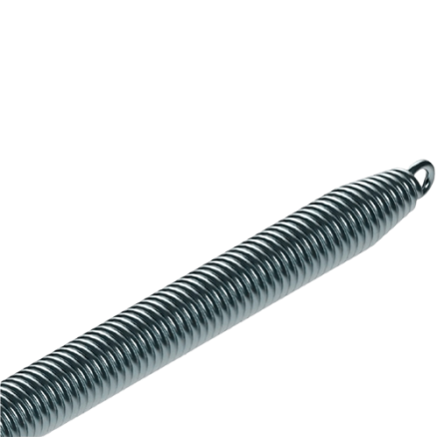
 | 1004 | CONECTOR 40 mm KALOP. | $ 950.71 | $ 1,956
 | 1006 | CONECTOR 50 mm KALOP. | $ 1,420.62 | $ 2,922
 |  |  |  | $ -
 | RESORTE PARA CAÑOS PVC |  |  | $ -
 | 1053 | RESORTE 16 mm. SEMIPESADO KALOP | $ 15,094.37 | $ 31,049
 | 1056 | RESORTE 20 mm. SEMIPESADO KALOP | $ 18,128.41 | $ 37,290
 | 1057 | RESORTE 22 mm SEMIPESADO KALOP | $ 24,196.50 | $ 49,772
 | 10193 | RESORTE 22 mm ULTRAPESADO KALOP | $ 24,196.50 | $ 49,772

 | 10194 | RESORTE 25 mm ULTRAPESADO KALOP | $ 31,023.09 | $ 63,815
 | 10344 | RESORTE 20 mm. ULTRAPESADO KALOP | $ 18,128.41 | $ 37,290
 |  |  |  | $ -
 | ADHESIVO DUKE |  |  | $ -
 | 18763 | ADHESIVO PARA PVC X 250 cc VALINKO | $ 5,190.99 | $ 10,678
 | 18764 | ADHESIVO PARA PVC X 500 cc VALINKO | $ 9,700.95 | $ 19,955
 | 18765 | ADHESIVO PARA PVC X 1000 cc VALINKO | $ 18,614.92 | $ 38,291
 |  |  |  | $ -
 |  |  |  | $ -
 | CABLE CANAL, PISO CANAL Y ACCESORIOS |  |  | $ -
 |  |  |  | $ -
 | CABLE CANAL |  |  | $ -
 |  |  |  | $ -
 | 1171 | CABLE CANAL 14 X 7 C/ADHESIVO (PRECIO X MTS) KALOP | SIN STOCK | #VALUE!
 | 1174 | CABLE CANAL 18 X 21 C/ADHESIVO (PRECIO X MTS) KALOP | $ 1,481.68 | $ 3,048
 | 1177 | CABLE CANAL 20 X 10 C/ADHESIVO (PRECIO X MTS) KALOP | SIN STOCK | #VALUE!
 | 1179 | CABLE CANAL 30 X 10 C/ADHESIVO (PRECIO X MTS) KALOP | $ 2,019.76 | $ 4,155
 |  |  |  | $ -
 |  |  |  | $ -
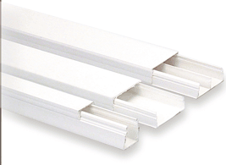
 | 1195 | CABLE CANAL 40 X 16 SIN ADHESIVO (PRECIO X MTS) KALOP | $ 2,134.85 | $ 4,391
 | 1184 | CABLE CANAL 100 X 50 (PRECIO X MTS) KALOP | $ 10,353.56 | $ 21,297
 |  |  |  | $ -
 | ACCESORIOS PARA CABLE CANAL |  |  | $ -

 | 1217 | ACCESORIO 100 X 50 CURVA PLANA KALOP | $ 3,497.65 | $ 7,195
 | 1214 | ACCESORIO 100 X 50 ACOPLE RECTO KALOP | $ 2,148.63 | $ 4,420
 | 1215 | ACCESORIO 100 X 50 CODO EXTERNO KALOP | $ 3,632.33 | $ 7,472
 | 1216 | ACCESORIO 100 X 50 CODO INTERNO KALOP | $ 3,096.67 | $ 6,370
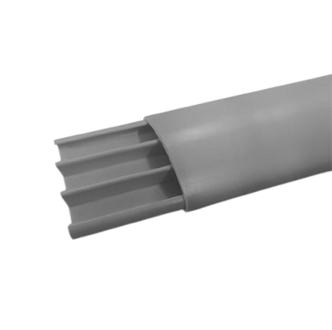
 | 1218 | ACCESORIO 100 X 50 DERIVACION "T" KALOP | $ 3,770.40 | $ 7,756
 | 1219 | ACCESORIO 100 X 50 TERMINAL KALOP | $ 2,511.03 | $ 5,165
 |  |  |  | $ -
 | PISO CANAL |  |  | $ -
 |  |  |  | $ -
 | 10417 | PISO CANAL 48X13 GRIS (PRECIO x MTS) KALOP | $ 3,948.15 | $ 8,121
 | 10418 | PISO CANAL 75X17 GRIS (PRECIO x MTS) KALOP | $ 7,346.50 | $ 15,112
 | 10419 | PISO CANAL 75X17 MARRON (PRECIO x MTS) KALOP | $ 9,553.73 | $ 19,652
 |  |  |  | $ -
 |  |  |  | $ -
 | BASES Y FICHAS INDUSTRIALES |  |  | $ -
 |  |  |  | $ -
 | CAJAS CAPSULADAS KALOP |  |  | $ -
 | 3397 | CAPSULADA TECLA 1 PUNTO 10 A. KALOP | $ 7,696.33 | $ 15,831
 | 3398 | TOMA COMBINADA 10 A. ( NEUTRO ) | $ 5,986.70 | $ 12,315
 |  |  |  | $ -
 | SOPORTES - REPUESTOS KALOP |  |  | $ -
 | 3388 | CAJA CAPSULADA VACÍA P/ 16 AMP. KALOP | $ 3,844.29 | $ 7,908
 | 3390 | CAJA CAPSULADA VACÍA P/ 32 AMP. | $ 4,570.87 | $ 9,402
 | 3387 | CAJA CAPSULADA VACÍA P/ 16 AMP. P/EMBUTIR | $ 3,844.29 | $ 7,908
 | 3389 | CAJA CAPSULADA VACÍA P/ 32 AMP. P/EMBUTIR | $ 4,570.87 | $ 9,402
 | BASES INDUSTRIALES 16 amp. |  |  | $ -
 | 4473 | BASE DE 2 x 16 KALOP | $ 5,168.52 | $ 10,632
 | 4469 | BASE DE 2 x 16 + T KALOP | $ 6,775.04 | $ 13,936
 | 4487 | BASE DE 3 x 16 KALOP | $ 5,650.70 | $ 11,623
 | 4483 | BASE DE 3 x 16 + T KALOP | $ 7,419.33 | $ 15,262
 | BASES INDUSTRIALES 32 amp. |  |  | $ -
 | 4480 | BASE DE 2 x 32 KALOP | $ 7,085.64 | $ 14,575
 | 4477 | BASE DE 2 x 32 + T KALOP | $ 9,522.55 | $ 19,588
 | 4494 | BASE DE 3 x 32 KALOP | $ 8,257.45 | $ 16,986
 | 4490 | BASE DE 3 x 32 + T KALOP | $ 10,057.87 | $ 20,689
 | FICHAS INDUSTRIALES 16 amp. MIG |  |  | $ -
 | 4505 | FICHA DE 2 x 16 KALOP | $ 5,336.08 | $ 10,976
 | 4500 | FICHA DE 2 x 16 + T KALOP | $ 6,174.38 | $ 12,701
 | 4519 | FICHA DE 3 x 16 KALOP | $ 6,299.22 | $ 12,957
 | 4514 | FICHA DE 3 x 16 + T KALOP | $ 7,071.31 | $ 14,546
 | FICHAS INDUSTRIALES DE 32 amp. |  |  | $ -
 | 4511 | FICHAS DE 2 x 32 KALOP | $ 8,197.71 | $ 16,863
 | 4508 | FICHAS DE 2 x 32 + T KALOP | $ 9,436.57 | $ 19,411
 | 4528 | FICHAS DE 3 x 32 KALOP | $ 10,563.11 | $ 21,728
 | 4523 | FICHAS DE 3 x 32 + T KALOP | $ 11,356.30 | $ 23,360
 |  |  |  | $ -
 |  |  |  | $ -
 | FICHAS MACHOS Y HEMBRAS VARIAS |  |  | $ -
 |  |  |  | $ -
 | FICHAS ALTO CONSUMO |  |  | $ -
 | 163 | FICHA MACHO ALTO CONSUMO PERNO REDONDO KALOP | $ 3,081.12 | $ 6,338
 | 161 | FICHA MACHO ALTO CONSUMO 3 PERNOS CHATOS KALOP | $ 4,052.77 | $ 8,337
 | 147 | FICHA HEMBRA ALTO CONSUMO 3 PERNOS CHATOS KALOP | $ 4,769.25 | $ 9,810
 |  |  |  | $ -
 | FICHAS MACHO Y HEMBRA 3 PERNOS CHATOS FRONTAL |  |  | $ -
 | 165 | FICHA MACHO FRONTAL BLANCA K3 KALOP | $ 1,194.01 | $ 2,456
 | 167 | FICHA MACHO FRONTAL NEGRA K3 KALOP | $ 1,194.01 | $ 2,456
 | 150 | FICHA HEMBRA FRONTAL BLANCA KH KALOP | $ 1,319.53 | $ 2,714
 | 152 | FICHA HEMBRA FRONTAL NEGRA KH KALOP | $ 1,319.53 | $ 2,714
 |  |  |  | $ -
 | FICHAS MACHOS Y HEMBRAS |  |  | $ -
 | 179 | FICHA CONVERTIDORA DE 2 A 3 KALOP | $ 1,795.73 | $ 3,694
 | 181 | FICHA CONVERTIDORA DE 3 A 2 KALOP | $ 2,077.06 | $ 4,273
 | 184 | FICHA TRIPLE KALOP | $ 240.82 | $ 495
 | 138 | FICHA MACHO LATERAL BLANCA KALOP | $ 1,405.71 | $ 2,892
 | 140 | FICHA MACHO LATERAL NEGRA KALOP | $ 1,405.71 | $ 2,892
 | 137 | FICHA HEMBRA LATERAL BLANCA KALOP | $ 957.83 | $ 1,970
 | 139 | FICHA HEMBRA LATERAL NEGRA KALOP | $ 1,432.71 | $ 2,947
 | 141 | FICHA MACHO 20 AMP. KALOP | $ 4,917.41 | $ 10,115
 |  |  |  | $ -
 |  |  |  | $ -
 |  |  |  | $ -
 | CAÑOS Y ACCESORIOS PVC GEN ROD |  |  | $ -
 |  |  |  | $ -
 |  |  |  | $ -
 | CAÑOS ELECTRICOS DE P.V.C. SEMIPESADOS |  |  | $ -
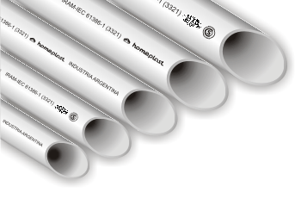
 | 1433 | CAÑO 5/8 SEMIPESADO 16 mm. | $ 508.28 | $ 1,046
 | 1434 | CAÑO 3/4 SEMIPESADO 20 mm. | $ 612.60 | $ 1,260
 | 1435 | CAÑO 7/8 SEMIPESADO 22 mm. | $ 824.57 | $ 1,696
 | 1436 | CAÑO 1¨ SEMIPESADO 25 mm. | $ 865.26 | $ 1,780
 | 1437 | CAÑO 1 1/4¨ SEMIPESADO 32 mm. | $ 1,279.30 | $ 2,632
 | 1438 | CAÑO 1 1/2¨ SEMIPESADO 40 mm. | $ 1,856.79 | $ 3,819
 | 1439 | CAÑO 2¨ SEMIPESADO 50 mm. | $ 2,618.76 | $ 5,387
 | CAÑOS ELECTRICOS DE P.V.C. EXTRAPESADOS |  |  | $ -
 | 1420 | CAÑO 5/8 EXTRAPESADO 16 mm. | SIN STOCK | #VALUE!
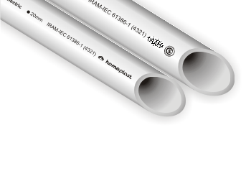
 | 1421 | CAÑO 3/4 EXTRAPESADO 20 mm. | $ 840.95 | $ 1,730
 | 1422 | CAÑO 7/8 EXTRAPESADO 22 mm. | $ 975.67 | $ 2,007
 | 1423 | CAÑO 1¨ EXTRAPESADO 25 mm. | $ 1,018.36 | $ 2,095
 | 1424 | CAÑO 1 1/4¨ EXTRAPESADO 32 mm. | $ 1,508.59 | $ 3,103
 | 1425 | CAÑO 1 1/2¨ EXTRAPESADO 40 mm. | $ 1,841.28 | $ 3,788
 | 1426 | CAÑO 2¨ EXTRAPESADO 50 mm. | $ 2,863.05 | $ 5,889
 |  |  |  | $ -
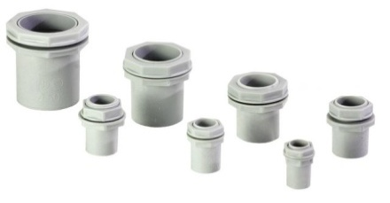
 | CONECTOR PARA CAÑO P.V.C. |  |  | $ -
 | 995 | CONECTOR 5/8¨ 16 mm. | $ 142.65 | $ 293
 | 997 | CONECTOR 3/4¨ 20 mm. | $ 143.90 | $ 296
 | 999 | CONECTOR 7/8¨ 22 mm. | $ 272.11 | $ 560
 | 1000 | CONECTOR 1¨ 25 mm. | $ 306.91 | $ 631
 | 1003 | CONECTOR 1 1/4¨ 32 mm. | $ 719.77 | $ 1,481
 | 1005 | CONECTOR 1 1/2¨ 40 mm. | $ 900.03 | $ 1,851
 | 1007 | CONECTOR 2¨ 50 mm. | $ 1,349.24 | $ 2,775
 |  |  |  | $ -
 | CURVA PARA CAÑO P.V.C. |  |  | $ -
 | 1009 | CURVA 5/8¨ 16 mm. | $ 294.99 | $ 607
 | 1011 | CURVA 3/4¨ 20 mm. | $ 321.33 | $ 661
 | 1013 | CURVA 7/8¨ 22 mm. | $ 383.08 | $ 788
 | 1015 | CURVA 1¨ 25 mm. | $ 411.91 | $ 847
 | 1017 | CURVA 1 1/4¨ 32 mm. | $ 960.22 | $ 1,975
 | 1019 | CURVA 1 1/2¨ 40 mm. | $ 1,446.43 | $ 2,975
 | 1021 | CURVA 2¨ 50 mm. | $ 2,517.30 | $ 5,178
 |  |  |  | $ -
 | UNION PARA CAÑO P.V.C. |  |  | $ -
 | 1023 | UNION 5/8¨ 16 mm. | $ 102.52 | $ 211
 | 1025 | UNION 3/4¨ 20 mm. | $ 107.23 | $ 221
 | 1027 | UNION 7/8¨ 22 mm. | $ 142.65 | $ 293
 | 1029 | UNION 1¨ 25 mm. | $ 154.56 | $ 318
 | 1031 | UNION 1 1/4¨ 32 mm. | $ 374.62 | $ 771
 | 1033 | UNION 1 1/2¨ 40 mm. | $ 450.48 | $ 927
 | 1035 | UNION 2¨ 50 mm. | $ 717.58 | $ 1,476
 |  |  |  | $ -
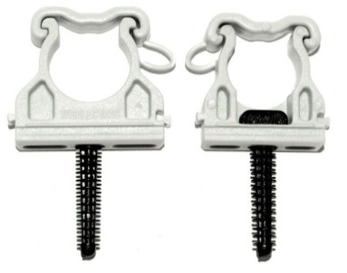
 | GRAMPA DE FIJACON AJUSTABLE P/TUBO P.V.C. |  |  | $ -
 | 1041 | GRAMPA 5/8¨ 16 mm. | $ 141.38 | $ 291
 | 1040 | GRAMPA 3/4¨ 20 mm. | $ 145.15 | $ 299
 | 1042 | GRAMPA 7/8¨ 22 mm. | $ 157.04 | $ 323
 | 1038 | GRAMPA 1¨ 25 mm. | $ 175.56 | $ 361
 | 1037 | GRAMPA 1 1/4¨ 32 mm. | $ 388.11 | $ 798
 | 1036 | GRAMPA 1 1/2¨ 40 mm. | $ 461.44 | $ 949
 | 1039 | GRAMPA 2¨ 50 mm. | $ 579.94 | $ 1,193
 |  |  |  | $ -
 |  |  |  | $ -
 |  |  |  | $ -
 |  |  |  | $ -
 |  |  |  | $ -
 |  |  |  | $ -
 |  |  |  | $ -
 | CAÑOS Y ACCESORIOS PVC GEN ROD |  |  | $ -
 |  |  |  | $ -
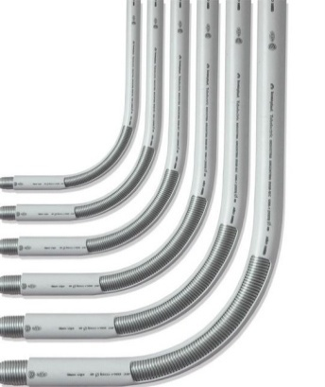
 |  |  |  | $ -
 |  |  |  | $ -
 | RESORTE DE ACERO TEMPLADO PARA DOBLAR CAÑOS SEMIPESADOS |  |  | $ -
 | 1052 | RESORTE 5/8¨ | $ 17,770.10 | $ 36,553
 | 1054 | RESORTE 3/4¨ | $ 20,177.53 | $ 41,505
 | 1059 | RESORTE 7/8¨ | $ 23,640.97 | $ 48,629
 | 1061 | RESORTE 1¨ | $ 24,763.56 | $ 50,939
 |  |  |  | $ -
 | RESORTE DE ACERO TEMPLADO PARA DOBLAR CAÑOS EXTRAPESADOS |  |  | $ -
 | 1051 | RESORTE 5/8¨ | $ 21,336.00 | $ 43,888
 | 1055 | RESORTE 3/4¨ | $ 25,937.97 | $ 53,354
 | 1058 | RESORTE 7/8¨ | $ 27,391.72 | $ 56,345
 | 1060 | RESORTE 1¨ | $ 28,671.96 | $ 58,978
 |  |  |  | $ -

 | ADHESIVO SELLADOR |  |  | $ -
 | 1049 | ADHESIVO ENVASE X 100 ML | $ 6,838.95 | $ 14,068
 |  |  |  | $ -
 |  |  |  | $ -
 |  |  |  | $ -
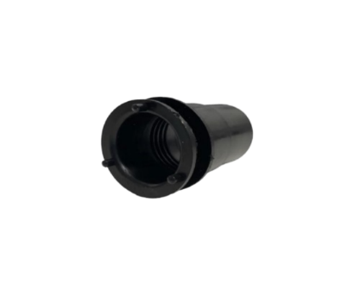
 |  |  |  | $ -
 |  |  |  | $ -
 | LÍNEA NERA |  |  | $ -
 |  |  |  | $ -
 | CAÑOS Y ACCESORIOS PVC NERA |  |  | $ -
 | 27750 | CAÑO 20 MM. SEMIPESADO NERA (PRECIO X MTS) GENROD | $ 673.87 | $ 1,386
 | 27770 | CONECTOR 20 MM. NERA GENROD-SISTELECTRIC | $ 158.28 | $ 326
 | 27771 | UNION 20 MM. NERA GENROD-SISTELECTRIC | $ 117.94 | $ 243
 | 27772 | CURVA 20 MM. NERA GENROD-SISTELECTRIC | $ 353.46 | $ 727
 | 27773 | GRAMPA DE FIJACION 3/4" 20 MM. NERA GENROD-SISTELECTRIC | $ 159.67 | $ 328
 | 27751 | CABLE CANAL 20 X 10 NERA C/ADHESIVO (PRECIO X MTS) GEN ROD | $ 664.51 | $ 1,367
 |  |  |  | $ -
 |  |  |  | $ -
 |  |  |  | $ -
 |  |  |  | $ -
 |  |  |  | $ -
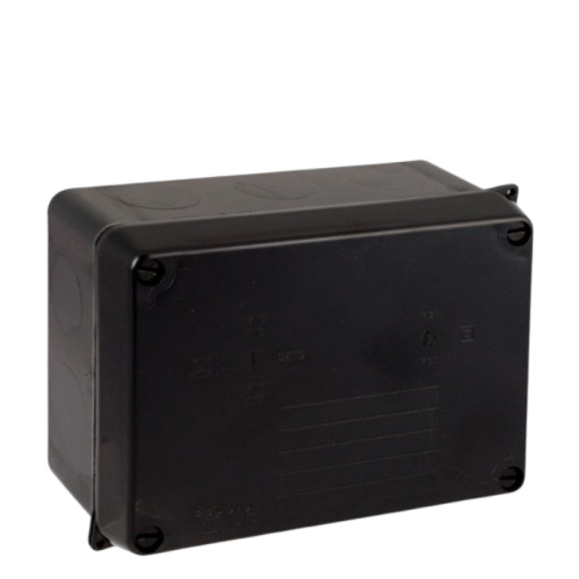
 |  |  |  | $ -
 |  |  |  | $ -
 | CAJAS PASE LÍNEA NERA |  |  | $ -
 | 27774 | CAJA PASE PVC 90 X 90 X 55 NERA GEN-ROD (22090905N) | $ 2,233.62 | $ 4,595
 | 27775 | CAJA PASE PVC 90 X 90 X 75 NERA GEN-ROD (22090907N) | $ 2,445.72 | $ 5,031
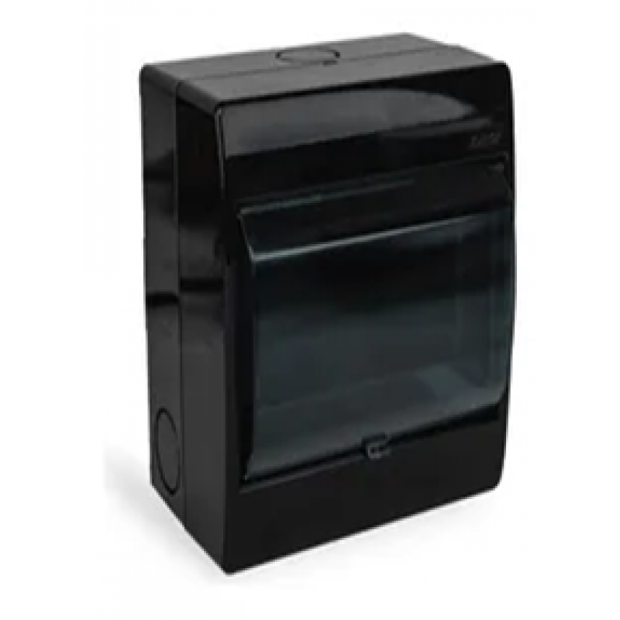
 | 27776 | CAJA PASE PVC 115 X 115 X 65 NERA GEN-ROD(22111106N) | $ 3,215.94 | $ 6,615
 | 27777 | CAJA PASE PVC 115 X 115 X 80 NERA GENROD (22111108N) | $ 3,387.33 | $ 6,968
 | 27778 | CAJA P/TM PVC 4 BOCAS EXT C/P NERA GENROD (04505FN) | $ 3,775.25 | $ 7,766
 | 27779 | CAJA P/TM PVC 8 BOCAS EXT. C/P NERA GENROD (04531FN) | $ 5,852.76 | $ 12,039
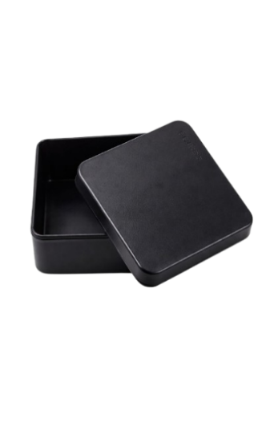
 | 27780 | CAJA P/TM PVC 12 BOCAS EXT. C/P NERA GENROD (04534FN) | $ 9,036.10 | $ 18,587
 |  |  |  | $ -
 |  |  |  | $ -
 |  |  |  | $ -
 |  |  |  | $ -
 | CAJAS EXTERIOR LÍNEA NERA |  |  | $ -
 | 27781 | CAJA EXTERIOR CUADRADA C/TAPA PVC NERA GENROD | $ 1,167.47 | $ 2,401
 | 27782 | CAJA RECTANGULAR SOBREPONER MONOBLOCK NERA | $ 1,118.47 | $ 2,301
 |  |  |  | $ -
 |  |  |  | $ -
 | CABLE CANAL, PISO CANAL Y ACCESORIOS |  |  | $ -
 |  |  |  | $ -
 | CABLE CANAL |  |  | $ -
 | 1169 | CABLE CANAL 14 X 7 CON ADHESIVO ( PRECIO X MTS ) GEN ROD | $ 465.82 | $ 958 | $ 1,916
 | 1172 | CABLE CANAL 18 X 21 CON ADHESIVO ( PRECIO X MTS ) GEN ROD | $ 967.08 | $ 1,989 | $ 3,979
 | 27462 | CABLE CANAL 20 X 10 CON ADHESIVO ( PRECIO X MTS) GEN ROD | $ 604.10 | $ 1,243 | $ 2,485
 | 27443 | CABLE CANAL 27 X 30 CON ADHESIVO ( PRECIO X MTS) GEN ROD | $ 2,299.96 | $ 4,731 | $ 9,462
 | 27442 | CABLE CANAL 30 X 12 CON ADHESIVO ( PRECIO X MTS) GEN ROD | $ 1,890.31 | $ 3,888 | $ 7,777
 | 1193 | CABLE CANAL 40 X 16 CON ADHESIVO (PRECIO X MTS) GEN ROD | $ 2,350.86 | $ 4,836 | $ 9,671
 | 1182 | CABLE CANAL 100 X 50 (PRECIO X MTS) GEN ROD | $ 7,501.34 | $ 15,430 | $ 30,860
 |  |  |  | $ -
 |  |  |  | $ -
 | ACCESORIOS PARA CABLE CANAL |  |  | $ -
 | 1251 | ACCESORIO CURVA PLANA 14 X 7 GEN ROD | $ 95.43 | $ 196
 | 1247 | ACCESORIO CURVA EXTERNA 14 X 7 GEN ROD | $ 95.04 | $ 196
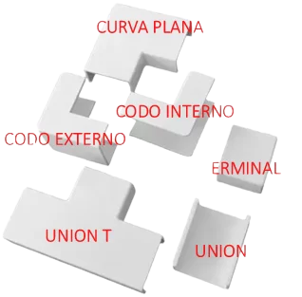
 | 1249 | ACCESORIO CURVA INTERNA 14 X 7 GEN ROD | $ 95.04 | $ 196
 | 27434 | ACCESORIO DERIVACION "T" 14 X 7 GEN ROD | $ 95.04 | $ 196
 | 27417 | ACCESORIO TERMINAL 14 X 7 GEN ROD | $ 95.04 | $ 196
 | 1239 | ACCESORIO ACOPLE RECTO 14 X 7 GEN ROD | $ 95.04 | $ 196
 | 1233 | ACCESORIO CURVA PLANA 20 X 10 GEN ROD | $ 154.20 | $ 317
 | 1254 | ACCESORIO CURVA EXTERNA 20 x 10 GEN ROD | $ 154.20 | $ 317
 | 1255 | ACCESORIO CURVA INTERNA 20 X 10 GEN ROD | $ 154.20 | $ 317
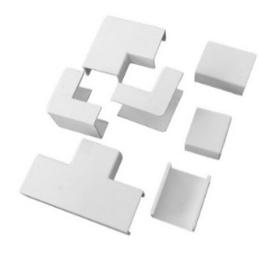
 | 27435 | ACCESORIO DERIVACION "T" 20 X 10 GEN ROD | $ 154.20 | $ 317
 | 27418 | ACCESORIO TERMINAL 20 X 10 GEN ROD | $ 154.20 | $ 317
 | 27425 | ACCESORIO ACOPLE RECTO 20 X 10 GEN ROD | $ 154.20 | $ 317
 | 27405 | ACCESORIO CURVA PLANA 27 X 30 GEN ROD | $ 623.70 | $ 1,283
 | 27400 | ACCESORIO CURVA EXTERNA 27 x 30 GEN ROD | $ 623.70 | $ 1,283
 | 27414 | ACCESORIO CURVA INTERNA 27 X 30 GEN ROD | $ 485.15 | $ 998
 | 27439 | ACCESORIO DERIVACION "T" 27 X 30 GEN ROD | $ 623.70 | $ 1,283
 | 27422 | ACCESORIO TERMINAL 27 X 30 GEN ROD | $ 485.15 | $ 998
 | 27429 | ACCESORIO ACOPLE RECTO 27 X 30 GEN ROD | $ 485.15 | $ 998
 | 27404 | ACCESORIO CURVA PLANA 40 X 16 GEN ROD | $ 506.15 | $ 1,041
 | 27399 | ACCESORIO CURVA EXTERNA 40 x 16GEN ROD | $ 554.24 | $ 1,140
 | 27413 | ACCESORIO CURVA INTERNA 40 X 16 GEN ROD | $ 380.94 | $ 784
 | 27438 | ACCESORIO DERIVACION "T" 40 X 16 GEN ROD | $ 658.44 | $ 1,354
 | 27421 | ACCESORIO TERMINAL 40 X 16 GEN ROD | $ 380.94 | $ 784
 | 27428 | ACCESORIO ACOPLE RECTO 40 X 16 GEN ROD | $ 344.80 | $ 709
 | 27415 | ACCESORIO CURVA INTERNA 40 X 30 GEN ROD | $ 727.54 | $ 1,497
 | 27411 | ACCESORIO DERIVACION "T" 40 X 30 GEN ROD | $ 727.54 | $ 1,497
 | 27430 | ACCESORIO ACOPLE RECTO 40 X 30 GEN ROD | $ 554.47 | $ 1,141
 |  |  |  | $ -
 |  |  |  | $ -
 | PISO CANAL |  |  | $ -
 | 27463 | PISO CANAL CHICO 48X13 BLANCO CON ADHESIVO (PRECIO X MTS) GEN ROD | $ 3,255.85 | $ 6,697
 | 1275 | PISO CANAL CHICO 48X13 BLANCO (PRECIO X MTS) GEN ROD | $ 3,022.89 | $ 6,218
 | 27464 | PISO CANAL GRANDE 75X17 BLANCO CON ADHESIVO (PRECIO X MTS) GEN ROD | $ 6,190.38 | $ 12,734
 | 1278 | PISO CANAL GRANDE 75X17 BLANCO (PRECIO X MTS) GEN ROD | $ 5,606.67 | $ 11,533
 |  |  |  | $ -
 |  |  |  | $ -
 |  |  |  | $ -
 |  |  |  | $ -
 | CAJAS PVC |  |  | $ -
 |  |  |  | $ -
 |  |  |  | $ -
 | 1868 | CAJA PARA TM EXTERIOR 1 BIPOLAR SIN TAPA 2 BOCAS B | SIN STOCK | #VALUE!
 | 1870 | CAJA PARA TM EXTERIOR 2 BIPOLAR SIN TAPA 4 BOCAS B | SIN STOCK | #VALUE!
 | 1871 | CAJA PARA TM EXTERIOR 2 BIPOLAR SIN TAPA 4 BOCAS G | SIN STOCK | #VALUE!
 | 1875 | CAJA PARA TM EXTERIOR 4 BIPOLAR SIN TAPA 8 BOCAS B | $ 4,161.01 | $ 8,559
 | 1840 | CAJA PARA TM EXTERIOR 2 BIPOLAR CON TAPA 4 BOCAS B | SIN STOCK | #VALUE!
 | 1841 | CAJA PARA TM EXTERIOR 2 BIPOLAR CON TAPA 4 BOCAS G | $ 3,231.73 | $ 6,648
 | 1847 | CAJA PARA TM EXTERIOR 4 BIPOLAR CON TAPA 8 BOCAS G | $ 5,320.69 | $ 10,945
 |  |  |  | $ -
 |  |  |  | $ -
 |  |  |  | $ -
 | CAJAS PVC DE EMBUTIR PARA TERMICAS GENROD |  |  | $ -
 | 1883 | CAJA TERMICA PARA 2 BIPOLARES - 4 BOCAS | $ 6,226.44 | $ 12,808
 | 1888 | CAJA TERMICA PARA 4 BIPOLARES - 8 BOCAS | $ 8,703.91 | $ 17,904
 | 1876 | CAJA TERMICA PARA 6 BIPOLARES - 12 BOCAS | $ 14,060.57 | $ 28,923
 |  |  |  | $ -
 | CAJA PVC PARA TERMICA IP65 P/PILASTRA |  |  | $ -
 | 1770 | CAJA PARA TM 2 BIPOLARES 4 BOCAS IP 65 | $ 12,171.51 | $ 25,037
 | 1771 | CAJA PARA TM 4 BIPOLARES 8 BOCAS IP 65 | $ 14,908.01 | $ 30,666
 |  |  |  | $ -
 | 1268 | CAJA RECTANGULAR BLANCA | $ 2,326.84 | $ 4,786
 | 1269 | CAJA RECTANGULAR GRIS | $ 2,326.84 | $ 4,786
 | 26957 | CAJA RECTANGULAR SOBREPONER MONOBLOCK GRIS | $ 1,016.79 | $ 2,092
 | 26958 | CAJA RECTANGULAR SOBREPONER MONOBLOCK BLANCA | $ 1,016.79 | $ 2,092
 | 27782 | CAJA RECTANGULAR SOBREPONER MONOBLOCK NERA | $ 1,118.47 | $ 2,301
 |  |  |  | $ -

 |  |  |  | $ -
 | CAJAS DE EMBUTIR DE PVC GENROD |  |  | $ -
 | 1284 | CAJA RECTANGULAR | $ 382.48 | $ 787
 | 1281 | CAJA OCTOGONAL CHICA | $ 382.48 | $ 787
 | 1283 | CAJA OCTOGONAL GRANDE | $ 824.53 | $ 1,696
 | 1279 | CAJA CUADRADA | $ 1,057.94 | $ 2,176
 | 1280 | CAJA MIGNON | $ 424.02 | $ 872
 |  |  |  | $ -
 | TAPAS CIEGAS PARA CAJAS DE EMBUTIR GENROD |  |  | $ -
 | 1310 | TAPA PVC MIGÑON GEN. | $ 339.01 | $ 697
 | 1312 | TAPA PVC CHICA GEN. | $ 339.01 | $ 697
 | 1314 | TAPA PVC GRANDE GEN. | $ 522.67 | $ 1,075
 | 1309 | TAPA PVC CUADRADA GEN. | $ 667.45 | $ 1,373
 | 1316 | TAPA PVC RECTGULAR GEN. | $ 339.01 | $ 697
 |  |  |  | $ -
 |  |  |  | $ -
 |  |  |  | $ -
 |  |  |  | $ -
 | ABRAZADERAS, CAJAS Y CAÑOS METÁLICOS |  |  | $ -
 |  |  |  | $ -
 |  |  |  | $ -
 | ABRAZADERAS DE HIERRO OMEGA |  |  | $ -
 | 951 | ABRAZADERA DE HIERRO OMEGA 5/8" | $ 78.15 | $ 161
 | 950 | ABRAZADERA DE HIERRO OMEGA 3/4" | $ 93.89 | $ 193
 | 952 | ABRAZADERA DE HIERRO OMEGA 7/8" | $ 124.82 | $ 257
 | 948 | ABRAZADERA DE HIERRO OMEGA 1" | $ 159.56 | $ 328
 | 947 | ABRAZADERA DE HIERRO OMEGA 1 1/4" | $ 278.41 | $ 573
 | 946 | ABRAZADERA DE HIERRO OMEGA 1 1/2" | $ 336.48 | $ 692
 |  |  |  | $ -
 | ABRAZADERAS DE HIERRO 1/2 OMEGA |  |  | $ -
 | 940 | ABRAZADERA DE HIERRO MEDIA OMEGA 5/8 | $ 88.46 | $ 182
 | 939 | ABRAZADERA DE HIERRO MEDIA OMEGA 3/4 | $ 100.95 | $ 208
 | 941 | ABRAZADERA DE HIERRO MEDIA OMEGA 7/8 | $ 135.68 | $ 279
 | 938 | ABRAZADERA DE HIERRO MEDIA OMEGA 1" | $ 178.55 | $ 367
 | 937 | ABRAZADERA DE HIERRO MEDIA OMEGA 1 1/4" | $ 317.49 | $ 653
 | 936 | ABRAZADERA DE HIERRO MEDIA OMEGA 1 1/2" | $ 385.87 | $ 794
 |  |  |  | $ -
 | CAJAS DE EMBUTIR DE CHAPA 18 |  |  | $ -
 | 1288 | CAJA EMBUTIR CUADRADA 10 X 10 CH.18 | $ 1,418.82 | $ 2,919
 | 1289 | CAJA EMBUTIR MIGÑON CH 18 | $ 769.22 | $ 1,582
 | 1291 | CAJA EMBUTIR OCTOGONAL CHICA CH. 18 | $ 751.14 | $ 1,545
 | 1293 | CAJA EMBUTIR OCTOGONAL GRANDE CH. 18 | $ 1,161.49 | $ 2,389
 | 1295 | CAJA EMBUTIR RECTANGULAR CH. 18 | $ 751.14 | $ 1,545
 | 1297 | CAJA EMBUTIR RECTANGULAR PROFUNDA CH 18 | $ 521.63 | $ 1,073
 |  |  |  | $ -
 | CAJAS DE EMBUTIR DE CHAPA 20 |  |  | $ -
 | 1296 | CAJA RECTANGULAR | $ 319.93 | $ 658
 | 1292 | CAJA OCTOGONAL CHICA | $ 319.93 | $ 658
 | 1294 | CAJA OCTOGONAL GRANDE | $ 688.55 | $ 1,416
 | 1287 | CAJA CUADRADA | $ 855.47 | $ 1,760
 | 1290 | CAJA MIGNON | $ 319.93 | $ 658
 |  |  |  | $ -
 | CAÑOS DE CHAPA |  |  | $ -
 | 1405 | CAÑO DE LUZ 5/8 SEMIPESADO (x MTS) | $ 2,226.27 | $ 4,579
 | 1404 | CAÑO DE LUZ 3/4 SEMIPESADO (x MTS) | $ 2,825.08 | $ 5,811
 | 1406 | CAÑO DE LUZ 7/8 SEMIPESADO (PRECIO x MTS) | $ 3,150.34 | $ 6,480
 | 1400 | CAÑO DE LUZ 1 1/2 SEMIPESADO (PRECIO x MTS) | $ 6,841.48 | $ 14,073
 | 1401 | CAÑO DE LUZ 1 1/4 SEMIPESADO (PRECIO x MTS) | $ 5,666.25 | $ 11,655
 | 1402 | CAÑO DE LUZ 1 SEMIPESADO (PRECIO x MTS) | $ 3,702.27 | $ 7,616
 | 1403 | CAÑO DE LUZ 2 SEMIPESADO (PRECIO x MTS) | $ 10,166.53 | $ 20,913
 |  |  |  | $ -

 |  |  |  | $ -
 | CAÑOS PILAR PARA BAJADA DE LUZ |  |  | $ -
 |  |  |  | $ -
 | CAÑOS DE BAJADA |  |  | $ -
 | 1441 | CAÑO PILAR DOBLE AISLADO 2'' x 4,2 MTS. DESIM. | $ 126,650.55 | $ 260,520
 | 1445 | CAÑO PILAR DOBLE AISLADO 2 1/2'' x 3,2 MTS. DESIM. | $ 174,570.50 | $ 359,092

 | 1446 | CAÑO PILAR DOBLE AISLADO 2 1/2'' x 4,2 MTS. DESIM. | $ 223,951.00 | $ 460,667
 | 1456 | CURVA ALUMINIO AISLADA P/BAJADA 2" DESIM. | $ 18,244.95 | $ 37,530
 | 1457 | CURVA ALUMINIO AISLADA P/BAJADA 2 1/2" DESIM. | $ 23,368.83 | $ 48,070
 | 1916 | CAJA MEDIDOR MONOFASICA POL (07734PN-5) | $ 11,544.53 | $ 23,747
 | 1917 | CAJA MEDIDOR TRIFASICA POL (07779P-5) | $ 23,147.05 | $ 47,613
 |  |  |  | $ -
 |  |  |  | $ -
 | 1449 | COLLARIN ALUMINIO 1" 1/2 | $ 5,568.12 | $ 11,454
 | 1451 | COLLARIN ALUMINIO 2" | $ 5,807.40 | $ 11,946
 | 1450 | COLLARIN ALUMINIO 2" 1/2 | $ 6,286.99 | $ 12,932
 |  |  |  | $ -
 | MORSETERIA |  |  | $ -
 | 416 | MORSETO PKD 20 PINZA DE ANCLAR DOMIC. P/AEREA LCT | $ 4,353.55 | $ 8,955
 | 414 | MORSETO PKD-14 25/95 - 4/16 LCT | $ 4,192.65 | $ 8,624
 | 415 | MORSETO PKD 14 ESTANCO LCT ALUMBRADO (ESTANCO) | $ 4,679.72 | $ 9,626
 | 412 | CONJ. RETENCION AUTOAJUSTABLE (PRA-1500) PKD | $ 13,115.53 | $ 26,979
 | 397 | MORSA DE SUSPUSPENCION CON FUSIBLE PKS10-CF | $ 2,826.83 | $ 5,815
 |  |  |  | $ -
 |  |  |  | $ -
 | MEDIDOR DE CONSUMO INTERNO |  |  | $ -
 | 1723 | MEDIDOR DIGITAL MONOFASICO P/DIN CON PUESTA A 0 PARCIAL | $ 25,956.06 | $ 53,392
 | 10715 | MEDIDOR DIGITAL TRIFASICO P/DIN | SIN STOCK | #VALUE!
 |  |  |  | $ -
 | JABALINAS, MORDAZAS y GEL MEJORADOR |  |  | $ -

 | 4537 | JABALINA DE COBRE 3/8 X 1 M. | $ 6,008.18 | $ 12,359
 |  |  |  | $ -
 | 4538 | JABALINA DE COBRE 3/8 X 1.5 M. | $ 8,251.74 | $ 16,974
 | 4539 | JABALINA LISA 1/2 CON MORSETO | $ 11,122.74 | $ 22,879
 | 27142 | JABALINA LISA 3/4 CON MORSETO | $ 19,659.68 | $ 40,440
 |  |  |  | $ -

 |  |  |  | $ -
 | 4551 | GEL MEJORADOR DE RESISTIVIDAD | $ 29,020.69 | $ 59,696
 | 4549 | CARBONILLA PUESTA A TIERRA | $ 7,928.70 | $ 16,309
 |  |  |  | $ -
 | CAJAS DE INSPECCION |  |  | $ -
 | 4531 | CAJA INSPECCION 15 X 15 PVC | $ 2,274.72 | $ 4,679
 |  |  |  | $ -
 |  |  |  | $ -
 |  |  |  | $ -
 |  |  |  | $ -
 |  |  |  | $ -
 |  |  |  | $ -
 | CAJAS Y GABINETES METÁLICAS |  |  | $ -
 |  |  |  | $ -
 | CAJAS METALICAS DE EMBUTIR PARA DIN |  |  | $ -
 | 27602 | CAJA METALICA EMBUTIR P/10 BOCAS CON PUERTA GABEXEL | $ 33,607.84 | $ 69,131
 | 27603 | CAJA METALICA EMBUTIR P/14 BOCAS CON PUERTA GABEXEL | $ 42,902.00 | $ 88,249
 | 27604 | CAJA METALICA EMBUTIR P/20 BOCAS CON PUERTA GABEXEL | $ 54,438.59 | $ 111,980
 | 27605 | CAJA METALICA EMBUTIR P/30 BOCAS CON PUERTA GABEXEL | $ 67,897.00 | $ 139,664
 | 27606 | CAJA METALICA EMBUTIR P/40 BOCAS CON PUERTA GABEXEL | $ 86,797.35 | $ 178,542
 | 27607 | CAJA METALICA EMBUTIR P/60 BOCAS CON PUERTA GABEXEL | $ 127,357.68 | $ 261,975
 | 1824 | CAJA METALICA EMBUTIR P/80 BOCAS CON PUERTA GABEXEL | $ 154,768.01 | $ 318,358
 |  |  |  | $ -
 |  |  |  | $ -
 | CAJAS PVC EXTERIOR PARA TERMICAS TAAD |  |  | $ -
 | 1855 | CAJA TERMICA 1 A 2 BOCAS C/PUERTA PVC EXT TAAD. | $ 2,222.46 | $ 4,572
 | 1856 | CAJA TERMICA 2 A 4 BOCAS C/ PUERTA PVC EXT. TAAD. | $ 1,991.67 | $ 4,097
 | 1857 | CAJA TERMICA 4 A 8 BOCAS C/ PUERTA PVC. EXT. TAAD. | $ 3,822.46 | $ 7,863
 | 1858 | CAJA TERMICA 8 A 12 BOCAS C/PUERTA PVC EXT. TAAD. | $ 6,365.68 | $ 13,094
 | CAJA RECTANGULAR EXTERIOR TAAD |  |  | $ -
 | 1267 | CAJA RECTANGULAR BLANCA | $ 838.74 | $ 1,725
 |  |  |  | $ -
 |  |  |  | $ -
 |  |  |  | $ -
 |  |  |  | $ -
 | LINEA EXTERIOR |  |  | $ -

 |  |  |  | $ -
 | LINEA EXTERIOR TAAD |  |  | $ -
 | 3353 | EXTERIOR 1 PUNTO | $ 985.08 | $ 2,026
 | 3359 | EXTERIOR 1 TOMA CON NEUTRO | $ 1,006.74 | $ 2,071
 | 3355 | EXTERIOR 2 TOMAS CON NEUTRO | $ 1,703.84 | $ 3,505
 | 3354 | EXTERIOR 2 PUNTOS | $ 1,565.11 | $ 3,219
 | 3357 | EXTERIOR 1 PULSADOR | $ 1,064.12 | $ 2,189
 | 3358 | EXTERIOR 1 PUNTO Y TOMA CON NEUTRO | $ 1,665.43 | $ 3,426
 | 3360 | EXTERIOR TOMA CON NEUTRO 20 A. | $ 1,722.97 | $ 3,544
 | 3356 | EXTERIOR COMBINACION | $ 1,140.87 | $ 2,347
 |  |  |  | $ -
 |  |  |  | $ -
 |  |  |  | $ -
 |  |  |  | $ -
 | TÉRMICAS Y DISYUNTORES-CHINT |  |  | $ -
 |  |  |  | $ -
 | TERMICAS CHINT |  |  | $ -

 | 27126 | TERMICA UNIPOLAR 1 X 2 A. 6 kA | SIN STOCK | #VALUE!
 | 27166 | TERMICA UNIPOLAR 1 X 3 A. 6kA | $ 4,733.34 | $ 9,736
 | 27199 | TERMICA UNIPOLAR 1 X 4 A. 6kA | $ 4,733.34 | $ 9,736
 | 27127 | TERMICA UNIPOLAR 1 X 6 A. 6kA | $ 4,414.96 | $ 9,082
 | 27048 | TERMICA UNIPOLAR 1 X 10 A. 6kA | $ 4,085.96 | $ 8,405
 | 27049 | TERMICA UNIPOLAR 1 X 16 A. 6kA | $ 4,085.96 | $ 8,405
 | 27167 | TERMICA UNIPOLAR 1 X 20 A. 6kA | $ 4,085.96 | $ 8,405
 | 27168 | TERMICA UNIPOLAR 1 X 25 A. 6kA | $ 4,085.96 | $ 8,405
 |  |  |  | $ -

 | 27050 | TERMICA 2 X 02 A. 6kA | $ 9,360.56 | $ 19,255
 | 27051 | TERMICA 2 X 04 A. 6kA | $ 9,360.56 | $ 19,255
 | 26973 | TERMICA 2 X 06 A. 6kA | $ 8,479.69 | $ 17,443
 | 26974 | TERMICA 2 X 10 A. 6kA | $ 7,598.82 | $ 15,631
 | 26975 | TERMICA 2 X 16 A. 6kA | $ 7,598.82 | $ 15,631
 | 26976 | TERMICA 2 X 20 A. 6kA | $ 7,598.82 | $ 15,631
 | 26977 | TERMICA 2 X 25 A. 6kA | $ 7,598.82 | $ 15,631
 | 26978 | TERMICA 2 X 32 A. 6kA | $ 7,598.82 | $ 15,631

 | 27052 | TERMICA 2 X 40 A. 6kA | $ 8,479.69 | $ 17,443
 |  |  |  | $ -
 | 27221 | TERMICA 3 X 10 A. 6kA | $ 11,790.90 | $ 24,254
 | 27053 | TERMICA 3 X 20 A. 6kA | $ 11,790.90 | $ 24,254
 | 27054 | TERMICA 3 X 25 A. 6kA | $ 11,790.90 | $ 24,254
 | 27055 | TERMICA 3 X 32 A. 6kA | $ 11,790.90 | $ 24,254
 | 27056 | TERMICA 3 X 40 A. 6kA | $ 12,990.16 | $ 26,721

 | 27057 | TERMICA 3 X 50 A. 6kA | $ 14,539.64 | $ 29,908
 | 27058 | TERMICA 3 X 63 A. 6kA | $ 14,539.64 | $ 29,908
 |  |  |  | $ -
 | 27059 | TERMICA 4 X 6 A. 6kA | $ 17,298.99 | $ 35,584
 | 27060 | TERMICA 4 X 10 A. 6kA | $ 14,985.38 | $ 30,825
 | 27061 | TERMICA 4 X 16 A. 6kA | $ 14,985.38 | $ 30,825
 | 27062 | TERMICA 4 X 20 A. 6kA | $ 14,985.38 | $ 30,825
 | 27063 | TERMICA 4 X 25 A. 6kA | $ 14,985.38 | $ 30,825
 | 27064 | TERMICA 4 X 32 A. 6kA | $ 14,985.38 | $ 30,825

 | 27065 | TERMICA 4 X 40 A. 6kA | $ 17,298.99 | $ 35,584
 | 27066 | TERMICA 4 X 50 A. 6kA | $ 18,402.73 | $ 37,854
 | 27067 | TERMICA 4 X 63 A. 6kA | $ 18,402.73 | $ 37,854
 | 27068 | TERMICA 4 X 80 A. 6kA | $ 95,229.33 | $ 195,887
 | 27069 | TERMICA 4 X 100 A. 6kA | $ 95,229.33 | $ 195,887
 |  |  |  | $ -

 | DISYUNTORES CHINT |  |  | $ -
 | 27075 | DISYUNTOR 2 X 25 A. 30 mA | SIN STOCK | #VALUE!
 | 27077 | DISYUNTOR 2 X 25 A. 300mA | SIN STOCK | #VALUE!
 | 26979 | DISYUNTOR 2 X 25 A. 30mA | $ 30,129.95 | $ 61,977
 | 26980 | DISYUNTOR 2 X 40 A. 30mA | $ 32,561.16 | $ 66,978
 | 27076 | DISYUNTOR 2 X 40 A. 30mA | SIN STOCK | #VALUE!
 | 27072 | DISYUNTOR 4 X 25 A. | $ 48,277.97 | $ 99,308
 | 27073 | DISYUNTOR 4 X 40 A. | $ 52,130.44 | $ 107,232
 | 27074 | DISYUNTOR 4 X 63 A. | $ 55,537.17 | $ 114,240
 |  |  |  | $ -
 |  |  |  | $ -
 |  |  |  | $ -
 | CONTACTORES |  |  | $ -
 |  |  |  | $ -
 | 18916 | CONTACTOR TRIP. 12A 220V 1NA+1NC CHINT | $ 21,448.62 | $ 44,120
 | 27169 | CONTACTOR TRIP. 12A 24V 1NA+1NC CHINT | $ 21,448.62 | $ 44,120
 | 27583 | CONTACTOR TRIP. 185A 220V 2NA+2NC CHINT | $ 747,793.79 | $ 1,538,212
 | 18917 | CONTACTOR TRIP. 18A 220V 1NA+1NC CHINT | $ 23,496.91 | $ 48,333
 | 27116 | CONTACTOR TRIP. 18A 24V 1NA+1NC CHINT | $ 23,496.91 | $ 48,333
 | 27082 | CONTACTOR TRIP. 25A 220V 1NA+1NC CHINT | $ 31,594.53 | $ 64,990
 | 27629 | CONTACTOR TRIP. 25A 24V 1NA+1NC CHINT | $ 31,594.53 | $ 64,990
 | 18918 | CONTACTOR TRIP. 25A 380V 1NA+1NC CHINT | $ 31,594.53 | $ 64,990
 | 18915 | CONTACTOR TRIP. 9A 220V 1NA+1NC CHINT | $ 20,875.53 | $ 42,941
 | 18914 | CONTACTOR TRIP. 9A 24V 1NA+1NC CHINT | $ 20,875.53 | $ 42,941
 | 27273 | CONTACTOR TRIP. 9A 380V 1NA+1NC CHINT | $ 20,875.53 | $ 42,941
 |  |  |  | $ -
 |  |  |  | $ -
 |  |  |  | $ -

 |  |  |  | $ -
 |  |  |  | $ -
 | ARTÍCULOS VARIOS |  |  | $ -
 |  |  |  | $ -
REINGRESO
 | BUSCAPOLOS |  |  | $ -
 | 27004 | BUSCAPOLO CHICO | $ 995.26 | $ 2,047
 | 1974 | BUSCAPOLO MEDIANO | $ 934.42 | $ 1,922
 | 1973 | BUSCAPOLO GRANDE | $ 1,448.35 | $ 2,979
 | 1972 | BUSCAPOLO DIGITAL | SIN STOCK | #VALUE!
 | 1975 | BUSCAPOLO INDUCTIVO | $ 6,015.32 | $ 12,374
 |  |  |  | $ -
 | GUARDALAMPARAS |  |  | $ -
 | 286 | PORTATIL KALOP X 5 M | $ 16,723.03 | $ 34,399
 |  |  |  | $ -
 | PORTALAMPARAS |  |  | $ -
 | 2136 | PORTALAMPARA 3 PIEZAS NORM. BAKELITA NG. | $ 778.14 | $ 1,601
 | 2133 | PORTALAMPARA 3 PIEZAS NORM. BAKELITA MF. | $ 986.81 | $ 2,030
 | 2138 | PORTALAMPARA CON CHICOTE NORM. BAKELITA | $ 417.30 | $ 858
 | 2142 | PORTALAMPARA PORCELANA CASQ. ALUMINIO 3/8 | $ 4,341.03 | $ 8,930
 | 2140 | PORTALAMPARA GOLIATH BCE. CASQ. ALU. 5/8 C/PISTON | $ 7,808.52 | $ 16,062
 | 2135 | PORTALAMPARA MIGNON 3 PIEZAS NG. | $ 1,152.62 | $ 2,371
 | 2134 | PORTALAMPARA MIGNON 3 PIEZAS MF. | $ 1,225.86 | $ 2,522
 | 2146 | PORTALAMPARA VICTORIA | $ 676.78 | $ 1,392
 | 2144 | PORTALAMPARA RED. PORC. C/TUERCAS C/ESCUADRA | $ 1,339.53 | $ 2,755
 | 2145 | PORTALAMPARA RED. PORC. C/TUERCAS Y GRAMPA 3/8 | $ 1,470.29 | $ 3,024
 |  |  |  | $ -
 | AMPLIACIONES - REDUCCIONES |  |  | $ -
 | 2156 | REDUCCION EDISON A MIGÑON | $ 2,031.97 | $ 4,180
 | 2155 | REDUCCION GOLIATH A EDISON | $ 2,934.45 | $ 6,036
 | 27854 | ADAPTADOR PORTALAMPARA E40 A E27 | $ 2,464.53 | $ 5,070
 |  |  |  | $ -
 | RECEPTACULOS BAKELITA |  |  | $ -
 | 2082 | RECEPTACULO RECTO MIGNON NG. | $ 358.99 | $ 738
 | 2081 | RECEPTACULO RECTO MIGNON MF. | $ 366.39 | $ 754
 |  |  |  | $ -
 |  |  |  | $ -
 | PROTECTOR DE VARIACION DE TENSION |  |  | $ -
 | 4579 | PROTECTOR VARIAC. DE TENSION ENCHUFABLE 1500 W. | $ 24,658.26 | $ 50,722
 | 4580 | PROTECTOR VARIAC. DE TENSION ENCHUFABLE 2200 W. | $ 15,552.01 | $ 31,990
 | 4579 | PROTECTOR DE TENSION ENCHUFABLE 20A | $ 24,658.26 | $ 50,722
 |  |  |  | $ -
 |  |  |  | $ -
 | CERRADURA ELECTRICA |  |  | $ -
 | 9 | CERRADURA ELECTRICA | $ 18,360.48 | $ 37,768
 | 11 | TRAFO PARA CERRADURA ELECTRICA | $ 23,417.49 | $ 48,170
 |  |  |  | $ -

 |  |  |  | $ -
 | PRECINTOS NYLON (BOLSAS X 100 ) |  |  | $ -
 | 212 | LARGO = 100 mm. ANCHO = 3,6 mm. TENSION = 18,0 kg. TRANS. | $ 883.59 | $ 1,818
 | 211 | LARGO = 100 mm. ANCHO = 3,6 mm. TENSION = 18,0 kg. NEGRO | $ 883.59 | $ 1,818
 | 214 | LARGO = 140 mm. ANCHO = 3,6 mm. TENSION = 18,2 kg. TRANS. | $ 1,582.24 | $ 3,255
 | 213 | LARGO = 140 mm. ANCHO = 3,6 mm. TENSION = 18,2 kg. NEGRO | $ 1,582.24 | $ 3,255
 | 216 | LARGO = 202 mm. ANCHO = 4,8 mm. TENSION = 22,2 kg. TRANS. | $ 2,568.57 | $ 5,284
 | 215 | LARGO = 202 mm. ANCHO = 4,8 mm. TENSION = 22,2 kg. NEGRO | $ 2,568.57 | $ 5,284
 | 218 | LARGO = 250 mm. ANCHO = 4,8 mm. TENSION = 22,2 kg. TRANS. | $ 3,647.36 | $ 7,503
 | 217 | LARGO = 250 mm. ANCHO = 4,8 mm. TENSION = 22,2 kg. NEGRO | $ 3,647.37 | $ 7,503
 | 220 | LARGO = 290 mm. ANCHO = 4,8 mm. TENSION = 22,2 kg. TRANS. | $ 4,171.36 | $ 8,580
 | 219 | LARGO = 290 mm. ANCHO = 4,8 mm. TENSION = 22,2 kg. NEGRO | $ 4,171.36 | $ 8,580
 | 225 | LARGO = 370 mm. ANCHO = 4,8 mm. TENSION = 22,2 kg. TRANS. | $ 13,644.26 | $ 28,066
 | 224 | LARGO = 370 mm. ANCHO = 4,8 mm. TENSION = 22,2 kg. NEGRO | $ 13,644.24 | $ 28,066
 | 227 | LARGO = 430 mm. ANCHO = 7,0 mm. TENSION = 22,2 kg. TRANS. | $ 9,816.26 | $ 20,192
 | 226 | LARGO = 430 mm. ANCHO = 7,0 mm. TENSION = 22,2 kg. NEGRO | $ 9,816.27 | $ 20,192
 | 228 | LARGO = 450 mm. ANCHO = 7,0 mm. TENSION = 54,5 kg. TRANS. | $ 9,816.26 | $ 20,192
 | 229 | LARGO = 450 mm. ANCHO = 7,0 mm. TENSION = 54,5 kg. NEGRO | $ 9,816.26 | $ 20,192
 | 231 | LARGO = 580 mm. ANCHO = 12,6 mm. TENSION = 75,0 kg. NEGRO | SIN STOCK | #VALUE!
 |  |  |  | $ -
 | ARTÍCULOS VARIOS |  |  | $ -
 |  |  |  | $ -
 | TIMBRE INALAMBRICO DIGITAL |  |  | $ -
 | 86 | TIMBRE INALAMBRICO | $ 6,050.36 | $ 12,446
 |  |  |  | $ -
 | VARIADOR VENTILADOR DE TECHO |  |  | $ -
 | 1998 | VARIADOR DE VELOCIDAD P/VENTILADOR DE TECHO | $ 12,508.36 | $ 25,730
 |  |  |  | $ -
 | FOTOCONTROLES |  |  | $ -
 | 69 | CELULA FOTOELECTRICA FOTOVIM 4 Cables | $ 10,736.36 | $ 22,085
 | 63 | CELULA FOTOELECTRICA P/LUMINARIA EXT | $ 8,292.77 | $ 17,058
 | 71 | CELULA FOTOELECTRICA SENSOR EXTERNO | $ 6,412.86 | $ 13,191
 | 62 | CELULA FOTOELECTRICA UNIVERSAL (SUNSHINE 3) SICA | SIN STOCK | #VALUE!
 |  |  |  | $ -
 | 50 | TIMER DIGITAL PARA RIEL DIN | $ 16,311.22 | $ 33,552
 | 56 | TIMER DIGITAL ENCHUFABLE | $ 7,473.53 | $ 15,373
 | 55 | TIMER MECANICO AKAI | SIN STOCK | #VALUE!
 |  |  |  | $ -
 | TAPAS DE PVC PARA CAJAS |  |  | $ -
 | 1311 | TAPA OCTOGONAL CHICA | $ 96.59 | $ 199
 | 1313 | TAPA OCTOGONAL GRANDE | $ 182.14 | $ 375
 | 1308 | TAPA CUADRADA 10 x 10 | $ 191.60 | $ 394
 |  |  |  | $ -

 | FLORONES PLASTICOS |  |  | $ -
 | 2128 | FLORON DE 12 CM | $ 227.47 | $ 468
 | 2129 | FLORON DE 15 cm | $ 368.21 | $ 757
 | 2127 | FLORON CON PORTALAMPARA | $ 1,640.17 | $ 3,374
 |  |  |  | #VALUE!
 | ZOCALOS |  |  | $ -
 | 2088 | ZOCALO SIMPLE FLEXIBLE | $ 769.92 | $ 1,584
 | 2087 | ZOCALO JUEGO PARA TUBO 105 W. | $ 2,717.62 | $ 5,590
 | 2086 | ZOCALO GU-10 | $ 497.49 | $ 1,023
 |  |  |  | $ -
 | CAMPANILLAS Y ZUMBADORES |  |  | $ -
 | 77 | CAMPANILLA EXTERIOR ( E ) 10 X 10 | $ 20,106.43 | $ 41,359
 | 76 | CAMPANILLA EMBUTIR 10 X 10 | $ 21,150.73 | $ 43,507
 | 90 | ZUMBADOR EXTERIOR 10 X 10 | $ 19,576.93 | $ 40,270
 | 88 | ZUMBADOR EMBUTIR 10 X 10 | $ 20,253.51 | $ 41,661
 | 75 | CAMPANA MARINERA DIAM. 10 CM. 220 V. USO INDUSTRIAL | $ 44,908.53 | $ 92,377
 |  |  |  | $ -
 | AUTOMATICOS PARA TANQUE DE AGUA Y CISTERNA |  |  | $ -
 | 27141 | AUTOMATICO DE TANQUE CABLE 1.5 MTS | $ 6,872.81 | $ 14,137
 |  |  |  | $ -
 | PASACABLES |  |  | $ -
 | 1966 | CINTA PASACABLE PVC HOBBISTA 7 MTS KALOP | $ 4,139.03 | $ 8,514
 | 1963 | CINTA PASACABLE PVC HOBBISTA 10 MTS KALOP | $ 5,511.99 | $ 11,338
 | 1964 | CINTA PASACABLE PVC HOBBISTA 15 MTS KALOP | $ 6,956.54 | $ 14,310
 | 1965 | CINTA PASACABLE PVC HOBBISTA 20 MTS KALOP | $ 8,224.59 | $ 16,918
 | 1959 | CINTA PASACABLE C/ALMA DE ACERO X 10 MTS KALOP | $ 9,342.75 | $ 19,218
 | 1960 | CINTA PASACABLE C/ALMA DE ACERO X 15 MTS KALOP | $ 11,737.83 | $ 24,145
 | 1961 | CINTA PASACABLE C/ALMA DE ACERO X 20 MTS KALOP | $ 15,293.40 | $ 31,459
 | 1962 | CINTA PASACABLE C/ALMA DE ACERO X 30 MTS KALOP | $ 21,240.42 | $ 43,692
 |  |  |  | $ -
 |  |  |  | $ -
 |  |  |  | $ -
 | LÁMPARAS |  |  | $ -
 |  |  |  | $ -
 | LAMPARA CLASICA LED |  |  | $ -
 | 4236 | CLASICA 7W LUZ DIA | SIN STOCK | #VALUE!
 | 4233 | CLASICA 7W LUZ CALIDA | $ 759.21 | $ 1,562
 | 4244 | CLASICA 10W LUZ DIA | $ 837.08 | $ 1,722
 | 4241 | CLASICA 10W LUZ CALIDA | $ 837.08 | $ 1,722
 | 4213 | CLASICA 12W LUZ DIA | $ 1,099.89 | $ 2,262

 | 4209 | CLASICA 12W LUZ CALIDA | $ 1,099.89 | $ 2,262
 | 4224 | CLASICA 15W LUZ DIA | $ 1,284.82 | $ 2,643
 | 4221 | CLASICA 15W LUZ CALIDA | $ 1,284.82 | $ 2,643
 |  |  |  | $ -
 | LAMPARAS GOTA LED |  |  | $ -
 | 4334 | GOTA 6W LUZ CALIDA E-27 | SIN STOCK | #VALUE!
 | 4338 | GOTA 6W LUZ DIA E-27 | SIN STOCK | #VALUE!
 | 4333 | GOTA 6W LUZ CALIDA E-14 | $ 817.62 | $ 1,682
 | 4335 | GOTA 6W LUZ DIA E-14 | $ 817.62 | $ 1,682
 | 4327 | GOTA LED 5W LUZ AMARILLA | $ 1,977.85 | $ 4,068
 | 4328 | GOTA LED 5W LUZ AZUL | $ 1,977.85 | $ 4,068
 | 4329 | GOTA LED 5W LUZ ROJA | $ 1,977.85 | $ 4,068
 | 4330 | GOTA LED 5W LUZ VERDE | $ 1,977.85 | $ 4,068

 |  |  |  | $ -
 | LAMPARAS VELA LED |  |  | $ -
 | 4056 | VELA 6W LUZ CALIDA E-27 | SIN STOCK | #VALUE!
 | 4058 | VELA 6W LUZ DIA E-27 | SIN STOCK | #VALUE!
 | 4055 | VELA 6W LUZ CALIDA E-14 | $ 856.55 | $ 1,762
 | 4057 | VELA 6W LUZ DIA E-14 | SIN STOCK | #VALUE!
 |  |  |  | $ -
 | LAMPARAS FILAMENTO VINTAGE |  |  | $ -
 | 10072 | LAMPARA FILAMENTO VINTAGE CLASICA 4W | $ 2,039.65 | $ 4,196
 | 4078 | LAMPARA FILAMENTO VINTAGE GLOBO 4W | SIN STOCK | #VALUE!
 | 10074 | LAMPARA FILAMENTO VINTAGE TUBULAR 4W | SIN STOCK | #VALUE!
 | 10073 | LAMPARA FILAMENTO VINTAGE GOTA 4W | $ 1,732.55 | $ 3,564
 |  |  |  | $ -
 | LAMPARA CLASICA HI-POWER LED |  |  | $ -
 | 4124 | HI-POWER 20W LUZ CALIDA | $ 1,849.37 | $ 3,804
 | 4125 | HI-POWER 20W LUZ DIA | $ 1,849.37 | $ 3,804
 | 4129 | HI-POWER 30W LUZ CALIDA | $ 2,861.66 | $ 5,886
 | 18834 | HI-POWER 30W LUZ DIA | $ 2,861.66 | $ 5,886
 | 4135 | HI-POWER 40W LUZ CALIDA | $ 4,243.82 | $ 8,730
 | 10567 | HI-POWER 40W LUZ DIA | $ 4,243.82 | $ 8,730
 | 26970 | HI-POWER 50W LUZ CALIDA | $ 5,285.30 | $ 10,872
 | 4143 | HI-POWER 50W LUZ DIA | $ 5,285.30 | $ 10,872
 | 4157 | HI-POWER 65W LUZ DIA | $ 18,594.92 | $ 38,250
 | 4156 | HI-POWER 100W LUZ DIA E-40 | $ 21,481.88 | $ 44,188
 |  |  |  | $ -
 | HI POWER PARA PANTALLA |  |  | $ -
 | 4145 | HI-POWER 60W E-40 LUZ DIA P/PANTALLA | SIN STOCK | #VALUE!
 | 4148 | HI-POWER 80W E-40 LUZ DIA P/PANTALLA | SIN STOCK | #VALUE!
 |  |  |  | $ -
 |  |  |  | $ -
 |  |  |  | $ -
 | LÁMPARAS |  |  | $ -
 |  |  |  | $ -
 | DICROICAS LED |  |  | $ -
 | 4280 | DICROICA 4W LUZ CALIDA | $ 934.42 | $ 1,922
 | 4281 | DICROICA 4W LUZ DIA | $ 1,492.10 | $ 3,069
 | 4284 | DICROICA 7W LUZ CALIDA | $ 1,624.05 | $ 3,341
 | 4285 | DICROICA 7W LUZ DIA | $ 1,624.05 | $ 3,341
 | 4270 | DICROICA 9W LUZ CALIDA | $ 3,315.10 | $ 6,819
 | 4271 | DICROICA 9W LUZ DIA | $ 3,315.10 | $ 6,819
 | 4287 | DICROICA DIMERIZABLE 7W LUZ CALIDA | $ 2,747.37 | $ 5,651
 | 4288 | DICROICA DIMERIZABLE 7W LUZ DIA | $ 2,747.37 | $ 5,651
 | 4273 | DICROICA LED 12V 6W GU5,3 LUZ CALIDA | SIN STOCK | #VALUE!
 | 4255 | DICROICA LED 12V 6W GU5,3 LUZ FRIA | $ 5,689.89 | $ 11,704
 |  |  |  | $ -
 |  |  |  | $ -
 |  |  |  | $ -
 | LAMPARAS BI PIN LED |  |  | $ -
 | 4178 | LAMP. G9 6W LUZ FRIA | $ 3,552.74 | $ 7,308
 | 4169 | LAMP. G9 6W LUZ CALIDA | $ 3,552.74 | $ 7,308
 | 4170 | LAMP. G9 10W LUZ FRIA | $ 5,703.84 | $ 11,733
 | 4171 | LAMP. G9 10W LUZ CALIDA | $ 5,703.84 | $ 11,733
 | 4186 | LAMP. G9 12W LUZ FRIA | $ 6,297.59 | $ 12,954
 | 4187 | LAMP. G9 12W LUZ CALIDA | $ 6,297.59 | $ 12,954
 |  |  |  | $ -
 | PERFUME |  |  | $ -
 | 4319 | LAMPARA PERFUME E-14 LED 1,5W L.D CAN. | $ 1,643.31 | $ 3,380
 | 4318 | LAMPARA PERFUME E-14 LED 1,5W L.C CAN. | $ 1,643.31 | $ 3,380
 | 18792 | LAMPARA INCANDESCENTE PERFUME 15W CLARA | $ 690.00 | $ 1,419
 | 18793 | LAMPARA INCANDESCENTE PERFUME 15W SATINADA | $ 690.00 | $ 1,419
 |  |  |  | $ -
 | LUZ DE EMERGENCIA |  |  | $ -
 | 4007 | 30 LEDS | SIN STOCK | #VALUE!
 | 4010 | 60 LEDS | SIN STOCK | #VALUE!
 | 26992 | 90 LEDS | $ 24,333.81 | $ 50,055
 |  |  |  | $ -

 | LISTON PARA TUBO LED |  |  | $ -
 | 2324 | LISTON PARA TUBO LED DE 1X9W | $ 2,180.31 | $ 4,485
 | 2317 | LISTON PARA TUBO LED DE 2X9W | $ 3,017.39 | $ 6,207

 | 2322 | LISTON PARA TUBO LED DE 1X18W | $ 2,589.12 | $ 5,326
 | 2315 | LISTON PARA TUBO LED DE 2X18W | $ 3,640.34 | $ 7,488
 | 2321 | LISTON PARA TUBO LED DE 1X45W | $ 5,119.83 | $ 10,531
 |  |  |  | $ -
 | TUBO LED |  |  | $ -
 | 2311 | TUBO LED 9W 120 CM. LUZ DIA | SIN STOCK | #VALUE!
 | 2323 | TUBO LED 18W 120 CM. LUZ DIA | $ 2,082.97 | $ 4,285
 | 4101 | TUBO LED 25W 150 CM. LUZ DIA | $ 4,526.09 | $ 9,310
 | 10507 | TUBO LED 36W 240 CM. LUZ DIA | $ 25,555.80 | $ 52,568
 |  |  |  | $ -
 | ILUMINACIÓN |  |  | $ -
 |  |  |  | $ -
 |  |  |  | $ -
 | PROYECTORES LED |  |  | $ -
 | 3121 | PROYECTOR LED 10W Luz Fria | $ 3,708.47 | $ 7,628
 | 3096 | PROYECTOR LED 10W Luz Cálida | $ 3,708.47 | $ 7,628
 | 3095 | PROYECTOR LED 20W Luz Fria | $ 5,567.57 | $ 11,453
 | 3101 | PROYECTOR LED 20W Luz Cálida | $ 5,567.57 | $ 11,453
 | 3113 | PROYECTOR LED 30W Luz Fria | $ 6,326.79 | $ 13,014
 | 27016 | PROYECTOR LED 30W Luz Cálida | $ 6,326.79 | $ 13,014
 | 3133 | PROYECTOR LED 50W Luz Fria | $ 9,694.59 | $ 19,942
 | 27017 | PROYECTOR LED 50W Luz Cálida | $ 9,694.59 | $ 19,942
 | 26993 | PROYECTOR LED 100W Luz Fria | $ 16,498.32 | $ 33,937
 | 3123 | PROYECTOR LED 150W Luz Fria | $ 26,251.31 | $ 53,999
 | 27446 | PROYECTOR LED 200W Luz Fria | $ 38,885.42 | $ 79,987
 |  |  |  | $ -
 |  |  |  | $ -
 | 26994 | PROYECTOR LED C/SENSOR 20W LUZ FRÍA | $ 12,410.24 | $ 25,528
 | 26995 | PROYECTOR LED C/SENSOR 30W LUZ FRIA | $ 13,626.93 | $ 28,031
 | 3134 | PROYECTOR LED C/SENSOR 50W LUZ FRIA | $ 16,790.33 | $ 34,538

 |  |  |  | $ -
 | COLGANTES UFO (GALPONERA) |  |  | $ -
 | 27227 | COLGANTE UFO LED 100W LUZ FRIA MACROLED ECO | $ 56,842.56 | $ 116,925
 | 27228 | COLGANTE UFO LED 150W LUZ FRIA MACROLED ECO | $ 81,835.88 | $ 168,336
 | 27384 | COLGANTE UFO LED 200W LUZ FRIA MACROLED ECO | $ 113,303.05 | $ 233,064
 |  |  |  | $ -

 |  |  |  | $ -
 | LUMINARIA PÚBLICA |  |  | $ -
 | 2167 | LUMINARIA VIA PUBLICA 100W GARDEN ECO BAEL | SIN STOCK | #VALUE!
 | 2168 | LUMINARIA VIA PUBLICA GARDEN ECO 150W 5000K | $ 56,697.77 | $ 116,627
 | 2169 | LUMINARIA VIA PUBLICA GARDEN ECO 50W 5000K | SIN STOCK | #VALUE!
 |  |  |  | $ -
 |  |  |  | $ -
 |  |  |  | $ -
 | ILUMINACIÓN |  |  | $ -
 |  |  |  | $ -
 | PANELES LED |  |  | $ -
 | 2981 | PANEL LED EMBUTIR CIRCULAR 6W Luz Fría | $ 2,783.79 | $ 5,726
 | 2980 | PANEL LED EMBUTIR CIRCULAR 6W Luz Cálida | $ 2,783.79 | $ 5,726
 | 2972 | PANEL LED EMBUTIR CIRCULAR 12W Luz Fría | $ 3,912.88 | $ 8,049
 | 2971 | PANEL LED EMBUTIR CIRCULAR 12W Luz Cálida | $ 3,912.88 | $ 8,049
 | 2975 | PANEL LED EMBUTIR CIRCULAR 18W Luz Fría | $ 4,808.36 | $ 9,891
 | 2974 | PANEL LED EMBUTIR CIRCULAR 18W Luz Cálida | $ 4,808.36 | $ 9,891
 | 2978 | PANEL LED EMBUTIR CIRCULAR 24W Luz Fría | $ 8,935.37 | $ 18,380
 | 2977 | PANEL LED EMBUTIR CIRCULAR 24W Luz Cálida | $ 8,935.37 | $ 18,380
 |  |  |  | $ -
 | 3011 | PANEL LED EMBUTIR CUADRADO 6W Luz Fría | $ 2,783.79 | $ 5,726
 | 3010 | PANEL LED EMBUTIR CUADRADO 6W Luz Cálida | $ 2,090.81 | $ 4,301
 | 3002 | PANEL LED EMBUTIR CUADRADO 12W Luz Fría | $ 4,292.48 | $ 8,830
 | 3001 | PANEL LED EMBUTIR CUADRADO 12W Luz Cálida | $ 4,292.48 | $ 8,830
 | 3005 | PANEL LED EMBUTIR CUADRADO 18W Luz Fría | $ 5,567.57 | $ 11,453
 | 3004 | PANEL LED EMBUTIR CUADRADO 18W Luz Cálida | $ 5,567.57 | $ 11,453
 | 3008 | PANEL LED EMBUTIR CUADRADO 24W Luz Fría | $ 9,490.18 | $ 19,521
 | 3007 | PANEL LED EMBUTIR CUADRADO 24W Luz Cálida | $ 9,490.18 | $ 19,521
 |  |  |  | $ -
 | PLAFONES LED |  |  | $ -
 | 2997 | PLAFON LED EXTERIOR CIRCULAR 6W Luz Fría | $ 3,338.60 | $ 6,867
 | 2996 | PLAFON LED EXTERIOR CIRCULAR 6W Luz Cálida | $ 3,338.60 | $ 6,867
 | 2988 | PLAFON LED EXTERIOR CIRCULAR 12W Luz Fría | $ 4,613.69 | $ 9,490

 | 2987 | PLAFON LED EXTERIOR CIRCULAR 12W Luz Cálida | $ 4,613.69 | $ 9,490
 | 2991 | PLAFON LED EXTERIOR CIRCULAR 18W Luz Fría | $ 5,801.18 | $ 11,933
 | 2990 | PLAFON LED EXTERIOR CIRCULAR 18W Luz Cálida | $ 5,801.18 | $ 11,933
 | 2994 | PLAFON LED EXTERIOR CIRCULAR 24W Luz Fría | $ 9,587.52 | $ 19,722
 | 2993 | PLAFON LED EXTERIOR CIRCULAR 24W Luz Cálida | $ 9,587.52 | $ 19,722
 |  |  |  | $ -
 | 3027 | PLAFON LED EXTERIOR CUADRADO 6W Luz Fría | $ 3,513.80 | $ 7,228

 | 3026 | PLAFON LED EXTERIOR CUADRADO 6W Luz Cálida | $ 3,513.80 | $ 7,228
 | 3019 | PLAFON LED EXTERIOR CUADRADO 12W Luz Fría | $ 4,993.30 | $ 10,271
 | 3018 | PLAFON LED EXTERIOR CUADRADO 12W Luz Cálida | $ 4,993.30 | $ 10,271
 | 3021 | PLAFON LED EXTERIOR CUADRADO 18W Luz Fría | $ 6,355.99 | $ 13,074
 | 3020 | PLAFON LED EXTERIOR CUADRADO 18W Luz Cálida | $ 6,355.99 | $ 13,074
 | 3024 | PLAFON LED EXTERIOR CUADRADO 24W Luz Fría | $ 10,356.47 | $ 21,303
 | 3023 | PLAFON LED EXTERIOR CUADRADO 24W Luz Cálida | $ 10,356.47 | $ 21,303
 |  |  |  | $ -
 | PANELES LED |  |  | $ -
 | 3032 | PANEL LED EMBUTIR CUADRADO 60 x 60 50W Luz Fría | SIN STOCK | #VALUE!
 | 3037 | PANEL LED EMBUTIR RECTANGULAR 30 x 120 50W Luz Fría | $ 29,005.90 | $ 59,665
 | 3035 | PANEL LED 45W 60X60 LUZ CALIDA | $ 24,509.01 | $ 50,415
 | 10345 | PANEL LED 45W 60X60 LUZ FRIA | $ 24,509.01 | $ 50,415
 | 3033 | PANEL LED 45W 60X60 LUZ NEUTRA | SIN STOCK | #VALUE!
 | 3038 | PANEL LED 48W 30 X 120 MM LUZ NEUTRA | $ 29,005.90 | $ 59,665
 | 3036 | PANEL LED 48W 30 X 120 MM LUZ CALIDA | $ 29,005.90 | $ 59,665
 | 3037 | PANEL LED 38W 30 X 120 MM LUZ FRIA | $ 29,005.90 | $ 59,665
 |  |  |  | $ -
 | 2123 | MARCO P/PANEL LED 30X120 | $ 22,255.20 | $ 45,779
 | 2124 | MARCO P/PANEL LED 60X60 | SIN STOCK | #VALUE!
 |  |  |  | $ -
 | 10606 | KIT P/COLGAR PANEL LED 60X60 / 30X120 | $ 3,102.70 | $ 6,382
 | 26967 | KIT P/EMBUTIR PANEL LED 60X60 / 30X120 | $ 2,249.93 | $ 4,628
 | 26968 | KIT P/FIJACION TECHO PANEL LED 60X60 / 30X120 | $ 3,852.47 | $ 7,925
 |  |  |  | $ -
 |  |  |  | $ -
 |  |  |  | $ -
 |  |  |  | $ -
 |  |  |  | $ -
 |  |  |  | $ -
 |  |  |  | $ -
 |  |  |  | $ -
 | ILUMINACIÓN |  |  | $ -

 |  |  |  | $ -
 | GUIRNALDAS |  |  | $ -
 | 2281 | GUIRNALDA 5 MTS. | $ 8,137.35 | $ 16,739
 | 2278 | GUIRNALDA 10 MTS | $ 15,648.75 | $ 32,189
 | 2283 | GUIRNALDA 6 MTS. C/10 PORTALAMPARAS NOVA. | $ 22,163.23 | $ 45,590
 | 2280 | GUIRNALDA 10 MTS C/20 PORTALAMPARAS NOVA. | $ 40,072.91 | $ 82,430
 | 27448 | GUIRNALDA POR METRO (PRECIO X MTS) | $ 1,512.71 | $ 3,112
 |  |  |  | $ -
 |  |  |  | $ -
 | CABRERA ILUMINACION |  |  | $ -
 | 2670 | APLIQUE MEDIA CAÑA BLANCO | $ 9,517.59 | $ 19,578
 | 2671 | APLIQUE MEDIA CAÑA NEGRA | $ 9,517.59 | $ 19,578
 |  |  |  | $ -
 | 2258 | APLIQUE OVAL BLANCO | $ 6,929.88 | $ 14,255
 | 2259 | APLIQUE OVAL NEGRO | $ 6,929.88 | $ 14,255
 |  |  |  | $ -
 |  |  |  | $ -
 | 2800 | PANTALLA POLICARBONATO | $ 32,444.52 | $ 66,738
 | 2804 | TAPA CAMPANA | $ 19,083.21 | $ 39,254
 |  |  |  | $ -
 |  |  |  | $ -
 | TORTUGAS |  |  | $ -
 | 2251 | TORTUGA CHAPA REDONDA CHICA | $ 11,321.63 | $ 23,289
 | 2249 | TORTUGA CHAPA OVALADA CHICA | $ 11,321.63 | $ 23,289
 | 2252 | TORTUGA CHAPA REDONDA GRANDE | $ 14,712.33 | $ 30,263
 | 2250 | TORTUGA CHAPA OVALADA GRANDE | $ 14,712.33 | $ 30,263
 |  |  |  | $ -
 |  |  |  | $ -
 | CANDIL ILUMINACION |  |  | $ -
 | 2255 | TORTUGA LED REDONDA NEGRA 12W | $ 5,753.59 | $ 11,835
 | 2256 | TORTUGA LED REDONDA NEGRA 18W | $ 6,906.47 | $ 14,207
 | 2253 | TORTUGA LED OVAL NEGRA 12W | $ 5,400.22 | $ 11,108
 | 2254 | TORTUGA LED OVAL NEGRA 18W | $ 6,747.43 | $ 13,879
 |  |  |  | $ -

 |  |  |  | $ -
 | SPOTS |  |  | $ -
 | 2848 | SPOT REDONDO EMBUTIR 11CM. DICRO C/PORT. BLANCO (SE-113BLA) | $ 3,026.82 | $ 6,226

 | 2850 | SPOT REDONDO EMBUTIR 11CM. DICRO C/PORT. NEGRO (SE-113NEG) | $ 3,026.82 | $ 6,226
 | 10461 | SPOT REDONDO EMBUTIR PVC BLANCO FERRO. (SE-115BLA) | $ 2,019.73 | $ 4,155

 | 27129 | SPOT REDONDO EMBUTIR PVC NEGRO FERRO. (SE-115NEG) | $ 2,019.73 | $ 4,155
 | 2710 | APLIQUE UNIDIRECCIONAL MONACO DIFUSOR GU10 (AP-105) | $ 8,186.04 | $ 16,839
 | 2618 | APLIQUE BIDIRECCIONAL MONACO DIFUSOR 2 GU10 (AP-205) | $ 9,389.25 | $ 19,314

 | 2880 | SPOT BALCONY CUADRADO SEMIEMBUTIDO DICRO BLANCO CANDIL | $ 4,625.71 | $ 9,515
 | 2882 | SPOT BALCONY CUADRADO SEMIEMBUTIDO DICRO NEGRO CANDIL | $ 4,625.71 | $ 9,515

 | 2404 | COLGANTE DE CHAPA 32 CM. BLANCO (C-136BLA) | $ 8,903.79 | $ 18,315
 | 2407 | COLGANTE DE CHAPA 32 CM. NEGRO (C-136NEG) | $ 9,624.33 | $ 19,797
 | 10462 | SPOT CUADRADO EMBUTIR PVC BLANCO FERRO. (SE-116BLA) | $ 2,164.40 | $ 4,452


 | 10464 | SPOT CUADRADO EMBUTIR AR111 PVC BLANCO (SE-118BLA) | $ 2,947.53 | $ 6,063
 | 27192 | SPOT REDONDO EMBUTIR AR111 PVC NEGRO (SE-117NEG) | $ 2,790.35 | $ 5,740
 | 10463 | SPOT REDONDO EMBUTIR AR111 PVC BLANCO (SE-117BLA) | $ 2,790.35 | $ 5,740


 | 10474 | SPOT CUADRADO EMBUTIR AR111 BLANCO C/MOV (G6171-01) | $ 7,087.42 | $ 14,579
 | 10547 | SPOT CUADRADO EMBUTIR AR111 NEGRO C/MOV (G6171-02) | $ 7,087.42 | $ 14,579
 | 10475 | SPOT CUADRADO EMBUTIR AR111 ACERO C/MOV (G6171-13) | $ 12,736.00 | $ 26,198
 | 2824 | SPOT REDONDO EMBUTIR AR111 BLANCO C/MOV (G6170-01) | $ 6,419.74 | $ 13,205
 | 27239 | SPOT REDONDO EMBUTIR AR111 NEGRO C/MOV (G6170-02) | $ 6,419.74 | $ 13,205
 | 27240 | SPOT REDONDO EMBUTIR AR111 BLANCO MICRO C/MOV (G6170-16) | $ 6,419.74 | $ 13,205
 | 2823 | SPOT REDONDO EMBUTIR AR111 ACERO C/MOV (G6175-13) | $ 11,767.86 | $ 24,206
 |  |  |  | $ -
 |  |  |  | $ -
 | ILUMINACIÓN |  |  | $ -
 |  |  |  | $ -
 | APLIQUES DUBLIN |  |  | $ -
 | 10099 | APLIQUE DUBLIN 1 LUZ GU10 NEGRO TEX. (S-118N/T) | $ 12,852.84 | $ 26,438

 | 10578 | APLIQUE DUBLIN TECHO 3 LUCES GU10 ACERO (ST-318ACE) | $ 52,869.13 | $ 108,752
 | 10579 | APLIQUE DUBLIN TECHO 3 LUCES GU10 BLANCO (ST-318B/T) | $ 34,943.31 | $ 71,878
 | 10580 | APLIQUE DUBLIN TECHO 3 LUCES GU10 NEGRO (ST-318M/T) | $ 34,943.31 | $ 71,878

 | 2593 | APLIQUE DUBLIN 2 LUCES GU10 BLANCO (SL-218B/T) | $ 24,313.29 | $ 50,012
 | 2594 | APLIQUE DUBLIN 2 LUCES GU10 NEGRO (SL-218N/T) | $ 24,313.29 | $ 50,012
 | 2642 | APLIQUE DUBLIN 1 LUZ GU10 ACERO (S-118ACE) | $ 17,060.62 | $ 35,094
 | 2643 | APLIQUE DUBLIN 1 LUZ GU10 BLANCO TEX. (S-118B/T) | $ 12,852.84 | $ 26,438
 | 2644 | APLIQUE DUBLIN 2 LUCES GU10 ACERO (S-218ACE) | $ 31,426.86 | $ 64,645
 | 2645 | APLIQUE DUBLIN 2 LUCES GU10 ACERO (SL-218ACE) | $ 33,101.63 | $ 68,090
 | 2646 | APLIQUE DUBLIN 2 LUCES GU10 NEGRO TEXT. (S-218N/T) | $ 21,318.47 | $ 43,852
 | 2647 | APLIQUE DUBLIN 3 LUCES GU10 ACERO (SL-318ACE) | $ 48,477.74 | $ 99,719
 | 2648 | APLIQUE DUBLIN 3 LUCES GU10 BLANCO (SL-318B/T) | $ 32,397.78 | $ 66,642
 | 2649 | APLIQUE DUBLIN 3 LUCES GU10 NEGRO (SL-318N/T) | $ 32,397.78 | $ 66,642
 | 2650 | APLIQUE DUBLIN 4 LUCES GU10 ACERO (SL-418ACE) | $ 63,724.49 | $ 131,081
 | 2651 | APLIQUE DUBLIN 4 LUCES GU10 BLANCO TEXT. (SL-418AB/T) | $ 43,595.33 | $ 89,676
 | 2652 | APLIQUE DUBLIN 4 LUCES GU10 NEGRO (SL-418N/T) | $ 43,595.33 | $ 89,676
 | 2748 | APLIQUE DUBLIN 2 LUCES GU10 BLANCO (S-218B/T) | $ 21,318.47 | $ 43,852
 | 27636 | APLIQUE DUBLIN TECHO 4 LUCES GU10 ACERO (ST-418ACE) | $ 67,199.93 | $ 138,230
 | 27637 | APLIQUE DUBLIN TECHO 4 LUCES GU10 BLANCO (ST-418B/T) | $ 49,426.47 | $ 101,670
 | 27638 | APLIQUE DUBLIN TECHO 4 LUCES GU10 NEGRO (ST-418N/T) | $ 49,426.47 | $ 101,670

 |  |  |  | $ -
 |  |  |  | $ -
 | APLIQUE UNIDIRECCIONAL |  |  | $ -
 | 2709 | APLIQUE UNIDIRECCIONAL MONACO DIFUSOR E-27 (AP-102) | $ 16,125.86 | $ 33,171
 | 2710 | APLIQUE UNIDIRECCIONAL MONACO DIFUSOR GU10 (AP-105) | $ 8,186.04 | $ 16,839
 | 4587 | APLIQUE DIFUSOR OPORTO X1 GU10 NEGRO (AP-121) | $ 13,630.41 | $ 28,038
 | 2668 | APLIQUE MAO 1 GU10 50W NEGRO CANDIL | $ 20,289.67 | $ 41,736
 | 2680 | APLIQUE ODA 1 X GU10 CANDIL | $ 21,509.77 | $ 44,246

 |  |  |  | $ -
 |  |  |  | $ -

 |  |  |  | $ -
 | APLIQUE BIDIRECCIONAL |  |  | $ -
 | 2616 | APLIQUE BIDIRECCIONAL MONACO DIFUSOR E-27 (AP-101) | $ 13,979.55 | $ 28,756

 | 2617 | APLIQUE BIDIRECCIONAL MONACO DIFUSOR 2 AR-111 (AP-211) | $ 20,394.84 | $ 41,952
 | 2618 | APLIQUE BIDIRECCIONAL MONACO DIFUSOR 2 GU10 (AP-205) | $ 9,389.25 | $ 19,314

 | 2619 | APLIQUE BIDIRECCIONAL MONACO DIFUSOR E-27 (AP-103) | $ 18,702.00 | $ 38,470
 | 2620 | APLIQUE BIDIRECCIONAL MONACO DIFUSOR G-9 (AP-106) | $ 11,446.54 | $ 23,546
 | 10577 | APLIQUE DIFUSOR OPORTO X2 E27 NEGRO (AP-221 NT) | $ 17,879.91 | $ 36,779
 | 2669 | APLIQUE MAO 2 GU10 50W CANDIL | $ 26,995.66 | $ 55,530
 | 2681 | APLIQUE BIDIRECCIONAL TIPO ODA 2 GU10 | $ 29,137.60 | $ 59,936

 |  |  |  | $ -
 |  |  |  | $ -
 | LINEA VEDIA |  |  | $ -
 | 2878 | SPOT VEDIA REDONDO SEMIEMBUTIDO DICRO NEGRO (6460-02) | $ 3,954.75 | $ 8,135
 | 2883 | SPOT VEDIA REDONDO SEMIEMBUTIDO DICRO ACERO (6460-13) | $ 13,960.08 | $ 28,716
 | 4603 | SPOT VEDIA REDONDO SEMIEMBUTIDO DICRO BLANCO MICRO (6460-16) | $ 3,954.75 | $ 8,135
 | 2880 | SPOT VEDIA CUADRADO SEMIEMBUTIDO DICRO BLANCO (6450-01) | $ 4,405.44 | $ 9,062

 | 2882 | SPOT VEDIA CUADRADO SEMIEMBUTIDO DICRO NEGRO (6450-02) | $ 4,405.44 | $ 9,062

 | 2879 | SPOT VEDIA CUADRADO SEMIEMBUTIDO DICRO ACERO (6450-13) | $ 15,891.90 | $ 32,690

 | 2881 | SPOT VEDIA CUADRADO SEMIEMBUTIDO DICRO BLANCO MICRO (6450-16) | $ 10,128.71 | $ 20,835
 | 2826 | SPOT VEDIA CUADRADO SEMIEMBUTIDO AR111 BLANCO (6330-01) S.J. | $ 7,711.88 | $ 15,863
 | 2827 | SPOT VEDIA CUADRADO SEMIEMBUTIDO AR111 NEGRO (6330-02) S.J. | $ 7,711.88 | $ 15,863
 | 2825 | SPOT VEDIA CUADRADO SEMIEMBUTIDO AR111 ACERO (6330-13) S.J. | $ 23,343.21 | $ 48,017
 |  |  |  | $ -
 |  |  |  | $ -
 |  |  |  | $ -

 | LINEA BELEN |  |  | $ -
 | 27456 | SPOT 1 LUZ C/TULIPA PVC VALEN BLANCO (S-110BLA/V) | $ 6,571.08 | $ 13,517
 | 27457 | SPOT 1 LUZ C/TULIPA PVC VALEN NEGRO (S-110NEG/V) | $ 6,571.08 | $ 13,517

 | 27635 | SPOT 2 LUCES OVAL C/TULIPA PVC VALEN BLANCO (SO-210BLA/V) | $ 14,011.54 | $ 28,822
 | 27699 | SPOT OVAL. 2 LUCES C/TULIPA PVC VALEN NG. (SO-210NEG/V) |  | $ -
 |  |  |  | $ -
 |  |  |  | $ -
 |  |  |  | $ -
 |  |  |  | $ -
 |  |  |  | $ -
 |  |  |  | $ -
 |  |  |  | $ -
 |  |  |  | $ -
 |  |  |  | $ -
 |  |  |  | $ -
 |  |  |  | $ -
 |  |  |  | $ -
 |  |  |  | $ -
 |  |  |  | $ -
 |  |  |  | $ -
 |  |  |  | $ -
 |  |  |  | $ -
 |  |  |  | $ -
 |  |  |  | $ -
 |  |  |  | $ -
 |  |  |  | $ -
 |  |  |  | $ -
 |  |  |  | $ -
 |  |  |  | $ -
 |  |  |  | $ -
 |  |  |  | $ -
 |  |  |  | $ -
 |  |  |  | $ -
 |  |  |  | $ -
 |  |  |  | $ -
 |  |  |  | $ -
 |  |  |  | $ -
 |  |  |  | $ -
 |  |  |  | $ -
 |  |  |  | $ -
 |  |  |  | $ -
 |  |  |  | $ -
 |  |  |  | $ -
 |  |  |  | $ -
 |  |  |  | $ -
 |  |  |  | $ -
 |  |  |  | $ -
 |  |  |  | $ -
 |  |  |  | $ -
 |  |  |  | $ -
 |  |  |  | $ -
 |  |  |  | $ -
 |  |  |  | $ -
 |  |  |  | $ -
 |  |  |  | $ -
 |  |  |  | $ -
 |  |  |  | $ -
 |  |  |  | $ -
 |  |  |  | $ -
 |  |  |  | $ -
 |  |  |  | $ -
 |  |  |  | $ -
 |  |  |  | $ -
 |  |  |  | $ -
 |  |  |  | $ -
 |  |  |  | $ -
 |  |  |  | $ -
 |  |  |  | $ -
 |  |  |  | $ -
 |  |  |  | $ -
 |  |  |  | $ -
 |  |  |  | $ -
 |  |  |  | $ -
 |  |  |  | $ -
 |  |  |  | $ -
 |  |  |  | $ -
 |  |  |  | $ -
 |  |  |  | $ -
 |  |  |  | $ -
 |  |  |  | $ -
 |  |  |  | $ -
 |  |  |  | $ -
 |  |  |  | $ -
 |  |  |  | $ -
 |  |  |  | $ -
 |  |  |  | $ -
 |  |  |  | $ -
 |  |  |  | $ -
 |  |  |  | $ -
 |  |  |  | $ -
 |  |  |  | $ -
 |  |  |  | $ -
 |  |  |  | $ -
 |  |  |  | $ -
 |  |  |  | $ -
 |  |  |  | $ -
 |  |  |  | $ -
 |  |  |  | $ -
 |  |  |  | $ -
 |  |  |  | $ -
 |  |  |  | $ -
 |  |  |  | $ -
 |  |  |  | $ -
 |  |  |  | $ -
 |  |  |  | $ -
 |  |  |  | $ -
 |  |  |  | $ -
 |  |  |  | $ -
 |  |  |  | $ -
 |  |  |  | $ -
 |  |  |  | $ -
 |  |  |  | $ -
 |  |  |  | $ -
 |  |  |  | $ -
 |  |  |  | $ -
 |  |  |  | $ -
 |  |  |  | $ -
 |  |  |  | $ -
 |  |  |  | $ -
 |  |  |  | $ -
 |  |  |  | $ -
 |  |  |  | $ -
 |  |  |  | $ -
 |  |  |  | $ -
 |  |  |  | $ -
 |  |  |  | $ -
 |  |  |  | $ -
 |  |  |  | $ -
 |  |  |  | $ -
 |  |  |  | $ -
 |  |  |  | $ -
 |  |  |  | $ -
 |  |  |  | $ -
 |  |  |  | $ -
 |  |  |  | $ -
 |  |  |  | $ -
 |  |  |  | $ -
 |  |  |  | $ -
 |  |  |  | $ -
 |  |  |  | $ -
 |  |  |  | $ -
 |  |  |  | $ -
 |  |  |  | $ -
 |  |  |  | $ -
 |  |  |  | $ -
 |  |  |  | $ -
 |  |  |  | $ -
 |  |  |  | $ -
 |  |  |  | $ -
 |  |  |  | $ -
 |  |  |  | $ -
 |  |  |  | $ -
 |  |  |  | $ -

